策略分析
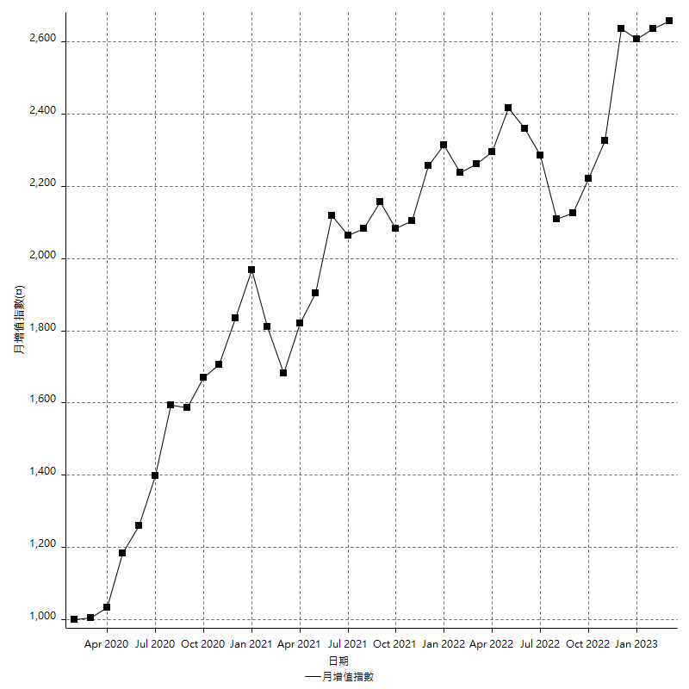
策略績效總結果

 | 所有交易 | 多單 | 空單
淨利 | 329400 | -8400 | 337800
毛利 | 1255200 | 0 | 1255200
毛損 | -925800 | -8400 | -917400
調整後淨利 | 156152.70917 | -16800 | 164970.70286
調整後毛利 | 1165770.7029 | 0 | 1165770.7029
調整後毛損 | -1009617.9937 | -16800 | -1000800
特定淨利 | -141000 | -8400 | -132600
特定毛利 | 784800 | 0 | 784800
特定毛損 | -925800 | -8400 | -917400
帳戶所需金額 | 66400 | 8400 | 66400
帳戶報酬 | 496.08433735 | -100 | 508.73493976
初始資本報酬 | 164.7 | -4.2 | 168.9
最大策略虧損 | -82200 | -8400 | -82200
最大策略虧損 (%) | -17.572371762 | -4.2 | -16.130298273
最大平倉交易虧損 | -66400 | -8400 | -66400
最大平倉交易虧損 (%) | -16.658202133 | -4.2 | -14.525139665
最大的策略虧損報酬 | 4.0072992701 | -1 | 4.1094890511
獲利因子 | 1.3558003889 | 0 | 1.3682145193
調整獲利因子 | 1.1546651408 | 0 | 1.1648388318
特定獲利因子 | -0.8476992871 | 0 | -0.85546108568
最大持有契約數量 | 1 | 1 | 1
滑價支付 | 54000 | 400 | 53600
佣金支付 | 0 | 0 | 0
未平倉部位損益 | n/a | n/a | n/a
年報酬率 | 53.472236917 | -1.3635907411 | 54.835827658
月報酬率 | 4.4560197431 | -0.11363256175 | 4.5696523048
買進持有績效 | 71211.34461 | 6008.6950879 | 71211.34461
平均月報酬 | 8668.4210526
月報酬的標準差 | 20624.376882

績效比率

成長潛力比(Upside Potential Ratio) | 59.848952883
夏普比率 | 0.48331745084
索丁諾比率 | 0.9772935307
Fouse 比率 | 0.025379008653
Calmar 比率 | 0.0057008830022
Sterling 比率 | 0.0019570662878
淨利/最大損失百分比 | 3921.4285714
淨利/最大交易績效拉回百分比 | 4117.5
淨利/最大策略績效拉回百分比 | 400.72992701
特定淨利/最大損失百分比 | -1678.5714286
特定淨利/最大交易績效拉回百分比 | -1762.5
特定淨利/最大策略績效拉回百分比 | -171.53284672
調整後淨利/最大損失百分比 | 1858.9608234
調整後淨利/最大交易績效拉回百分比 | 1951.9088646
調整後淨利/最大策略績效拉回百分比 | 189.96679948

時間分析

交易期間 | 3 Yrs, 1 Mth, 3 Dys, 11 Mins
策略在市場的時間 | 8 Dys, 23 Hrs, 23 Mins
策略在市場的時間百分比 | 0.79771063283
最長的持平期間 | 1 Mth, 5 Dys, 22 Hrs, 35 Mins
最大獲利日期 | 2021-05-19
最大虧損日期 | 2020-02-12
最大策略虧損日期 | 7/28/22
最大平倉交易虧損日期 | 7/28/22

詳細權益曲線

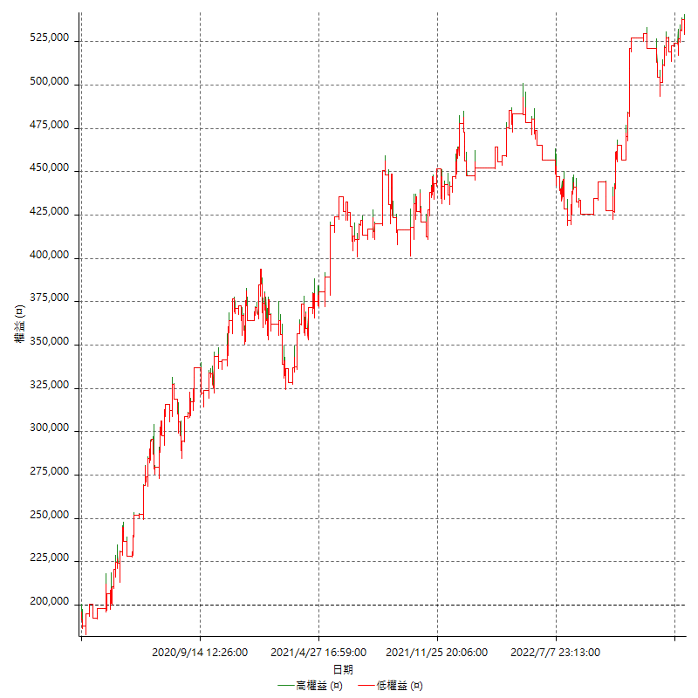

詳細權益曲線及績效拉回

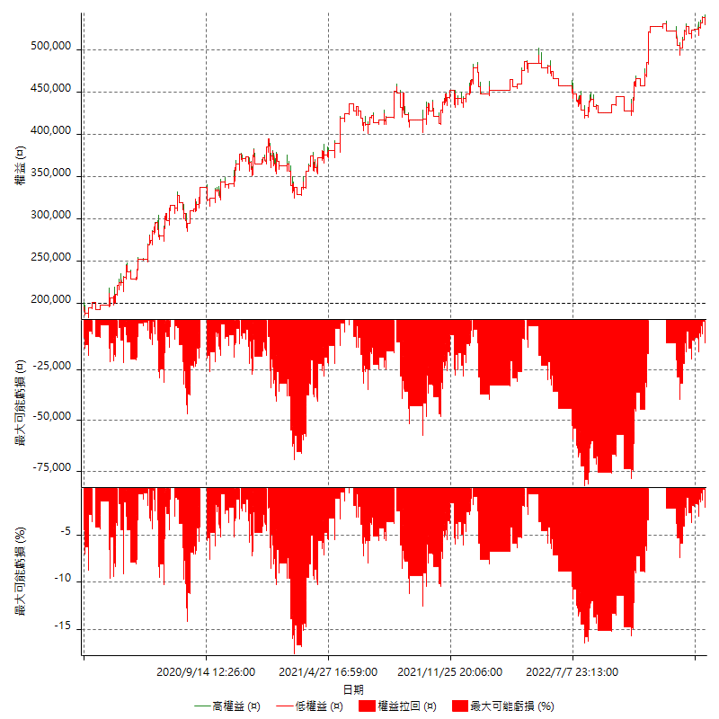

多單詳細權益曲線

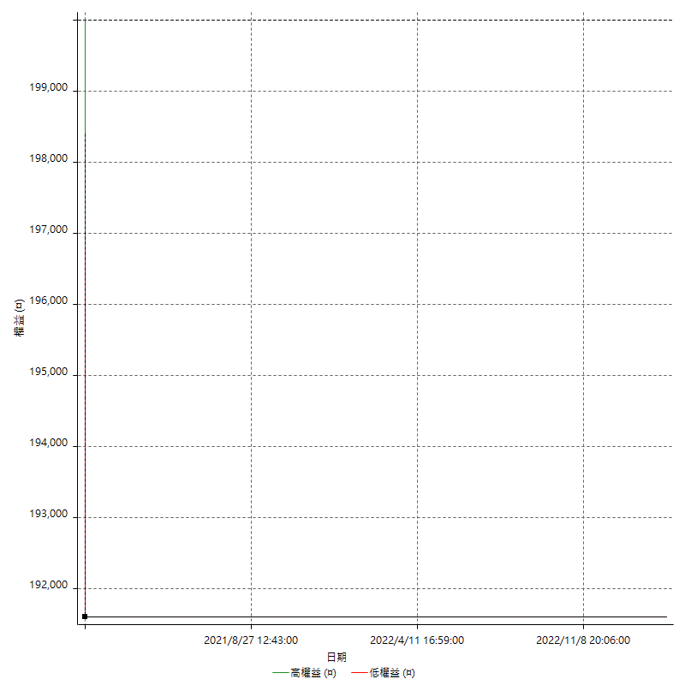

空單詳細權益曲線

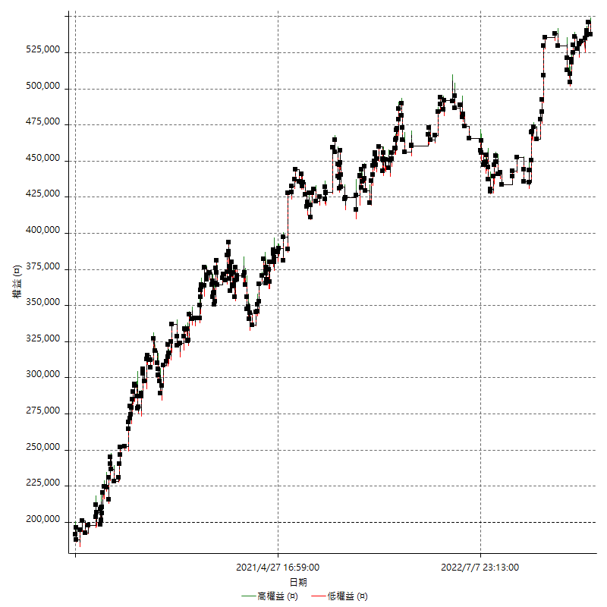

權益增加 & 拉回

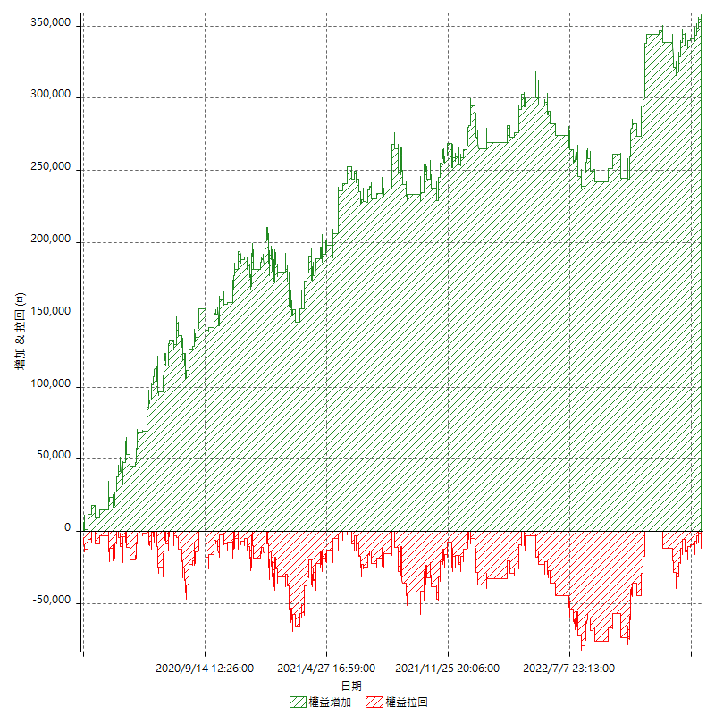

權益增加 & 拉回(%)

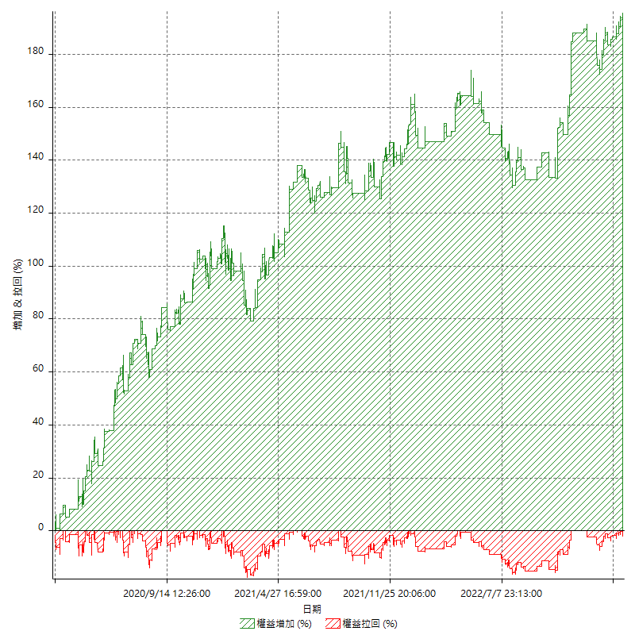

平倉權益曲線

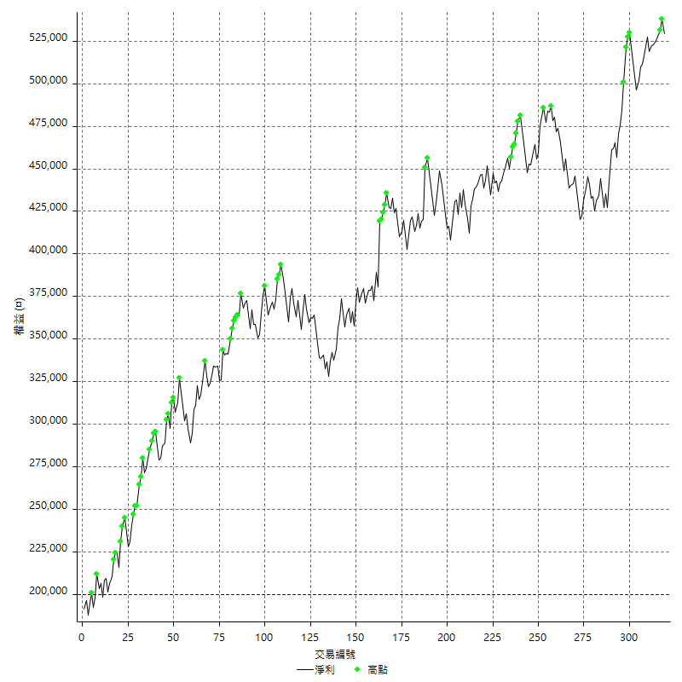

平倉權益曲線及績效拉回

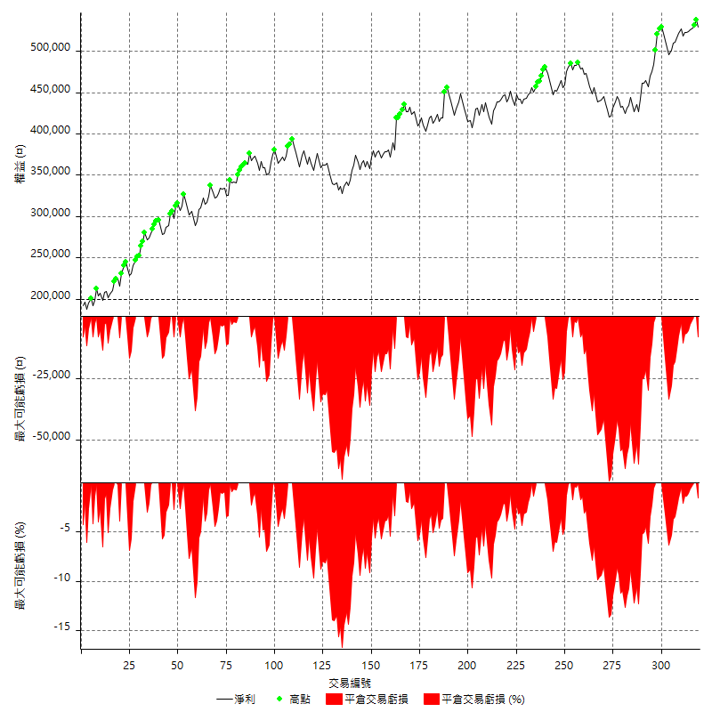

買進持有績效



月增值指數

交易分析
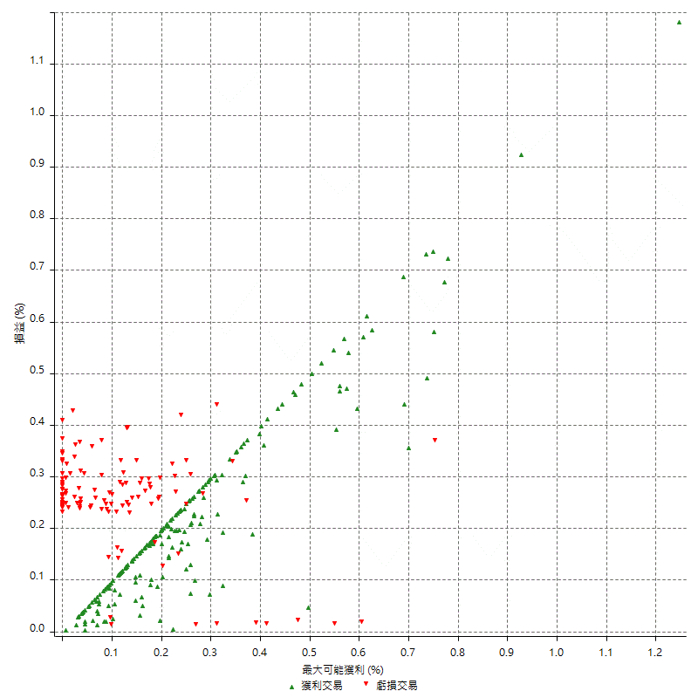
總交易分析

 | 所有交易 | 多單 | 空單
交易總次數 | 319 | 1 | 318
未平倉交易總數量 | 0 | 0 | 0
獲利交易次數 | 197 | 0 | 197
虧損交易次數 | 122 | 1 | 121
勝率 | 61.755485893 | 0 | 61.949685535
平均交易(獲利 & 虧損) | 1032.6018809 | -8400 | 1062.2641509
平均獲利交易 | 6371.5736041 | n/a | 6371.5736041
平均虧損交易 | -7588.5245902 | -8400 | -7581.8181818
平均獲利/平均虧損 比率 | -0.83963272812 | n/a | -0.8403754154
最大的交易獲利 | 38400 | n/a | 38400
最大的交易虧損 | -8400 | -8400 | -8400
平倉交易的平均K棒數 | 3.2 | 2 | 3.2
獲利平倉交易的平均K棒數 | 3.1 | n/a | 3.1
虧損平倉交易的平均K棒數 | 3.2 | 2 | 3.2
平倉交易間的平均K棒數 | n/a | n/a | n/a
獲利平倉交易間的平均K棒數 | 262.8 | n/a | 262.8
虧損平倉交易間的平均K棒數 | 426.2 | 52389 | 429.7

極端交易

 | 全部 | 正 | 負
1 Std. Deviation of Avg. Trade | 8036.0471173 | 5179.7490347 | 2216.1390266
平均交易金額 +1標準差 | 9068.6489982 | 11551.322639 | -5372.3855635
平均交易金額 -1標準差 | -7003.4452364 | 1191.8245694 | -9804.6636168
極端交易次數 | 30 | 30 | 0
極端交易損益比 |  | 470400

最大獲利/最大虧損

 | 最大可能獲利 | 最大可能虧損
最大值 | 40400 | -8000
最大值日期 | 2021-05-19 | 2020-02-12
平均值 | 5821.9435737 | -4647.6489028
最大值 (%) | 1.2462981244 | -0.4158004158
最大值 (%) 日期 | 2021-05-19 | 2020-03-26
平均值 (%) | 0.20178821993 | -0.15827930533
1標準差 | 5267.4288105 | 3019.0150715
平均交易金額 +1標準差 | 11089.372384 | -1628.6338313
平均交易金額 -1標準差 | 554.51476318 | -7666.6639744

交易序列分析

Z值 | 0.45318169903
信賴界限 | 0.3495825101
策略精確預期 | 1032.6018809
最大連續獲利交易次數 | 8
最大連續虧損交易次數 | 4
最大連續獲利金額 | 73000
最大連續虧損金額 | -33600
最大連續獲利 (%) | 22.699386503
最大連續虧損 (%) | -8.532249873

交易序列統計量

連續獲利 | 序列編號 | 序列的平均獲利 | 下筆交易的平均虧損
1 | 30 | 5413.3333333 | -7153.3333333
2 | 18 | 7005.5555556 | -7666.6666667
3 | 8 | 6566.6666667 | -7425
4 | 10 | 7340 | -7180
5 | 4 | 6250 | -5750
6 | 3 | 4788.8888889 | -8400
7 | 3 | 6019.047619 | -8400
8 | 1 | 6475 | -8400
連續虧損 | 序列編號 | 序列的平均虧損 | 下筆交易的平均獲利
1 | 50 | -7020 | 6504
2 | 18 | -7788.8888889 | 6266.6666667
3 | 4 | -8400 | 7100
4 | 6 | -8066.6666667 | 5833.3333333

總交易

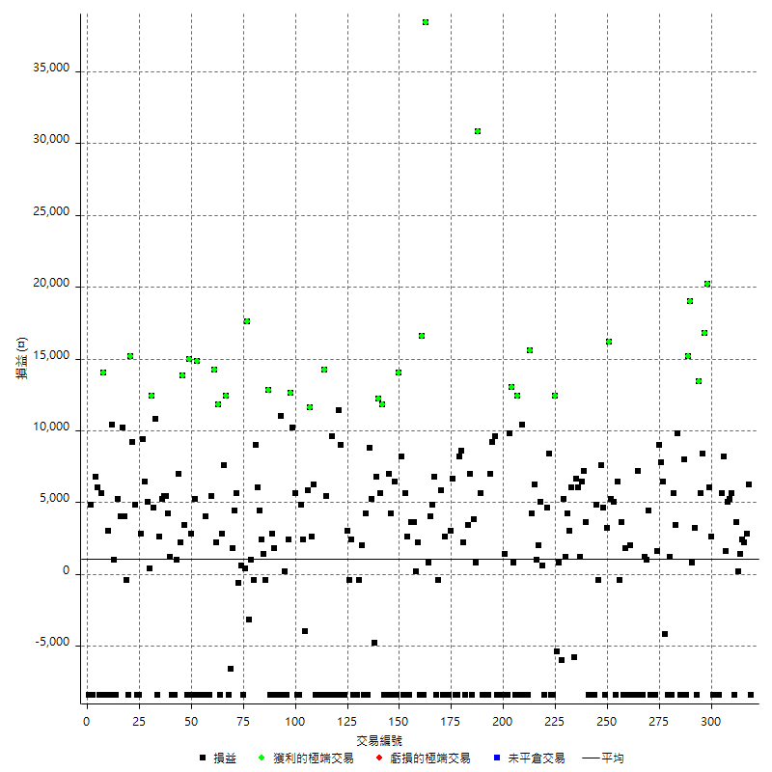

獲利交易

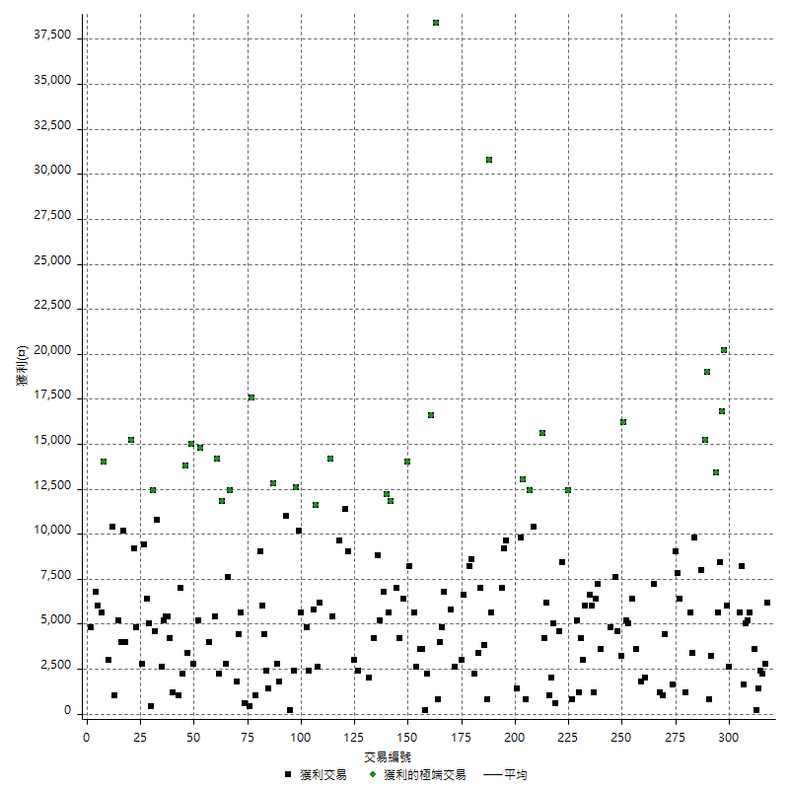

虧損交易

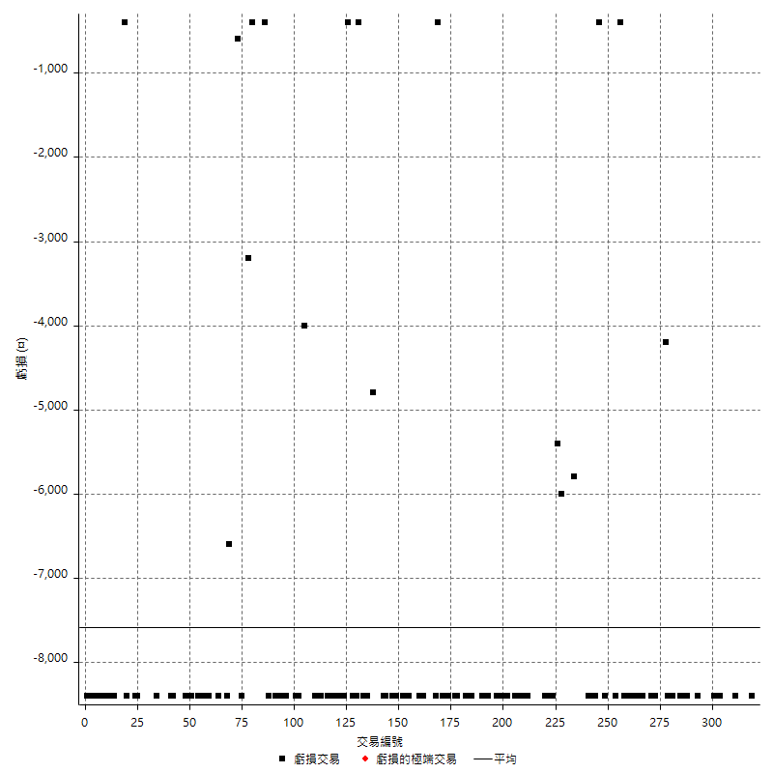

最大可能虧損

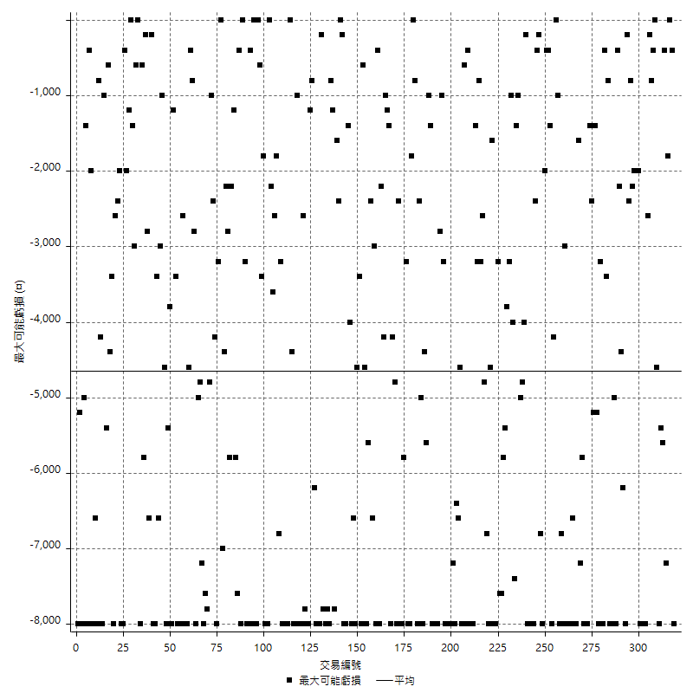

虧損的損益

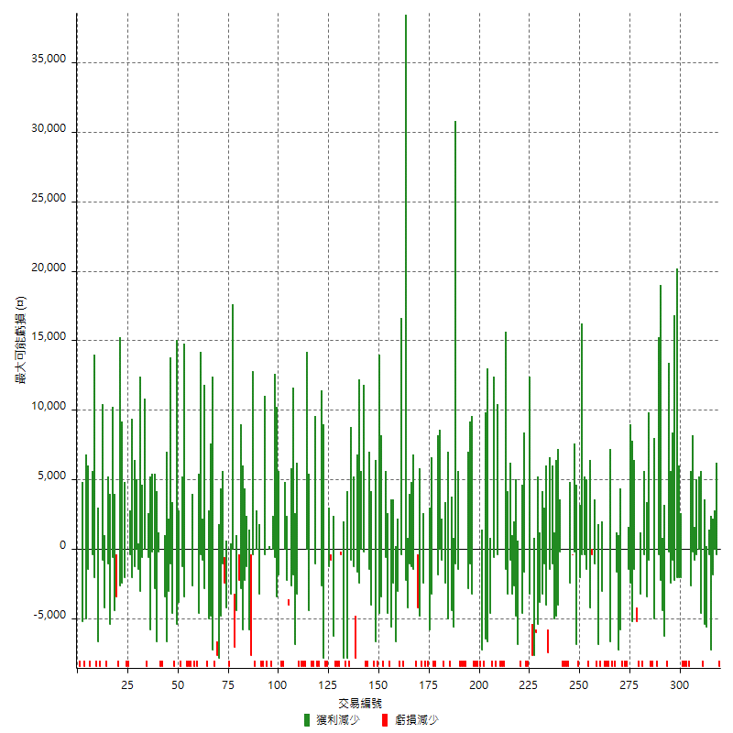

最大虧損幅度

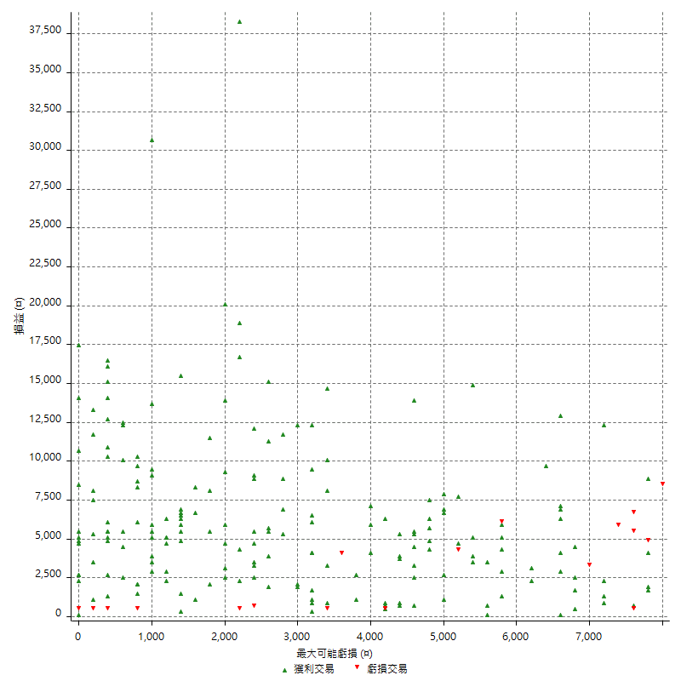

最大虧損幅度 (%)

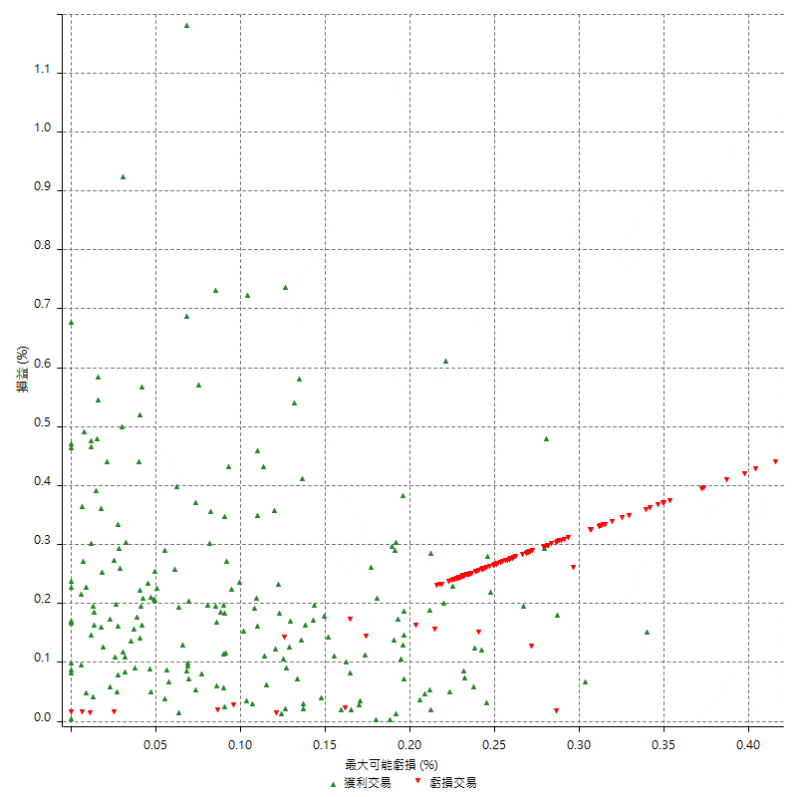

最大可能獲利

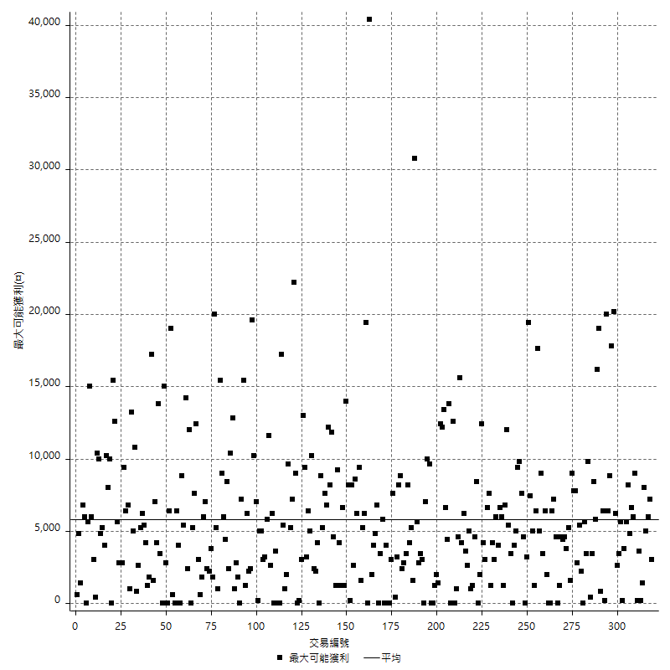

獲利的損益

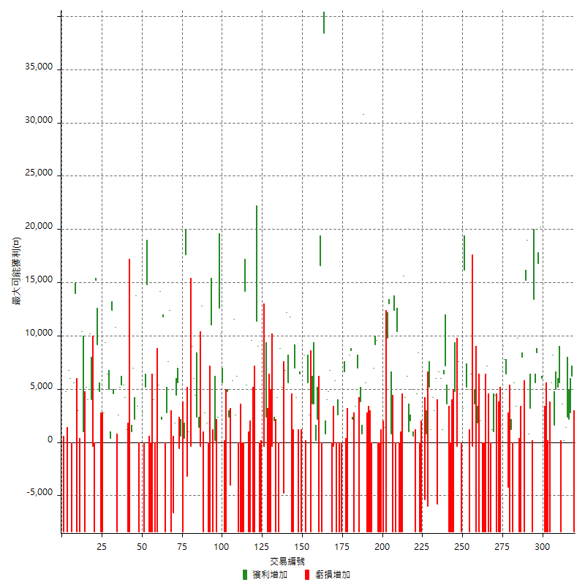

最大獲利幅度

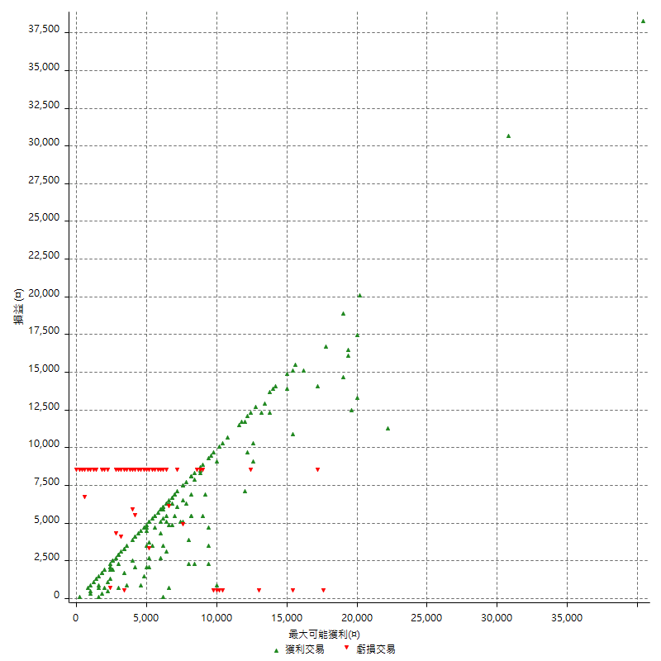

最大獲利幅度 (%)

週期性分析
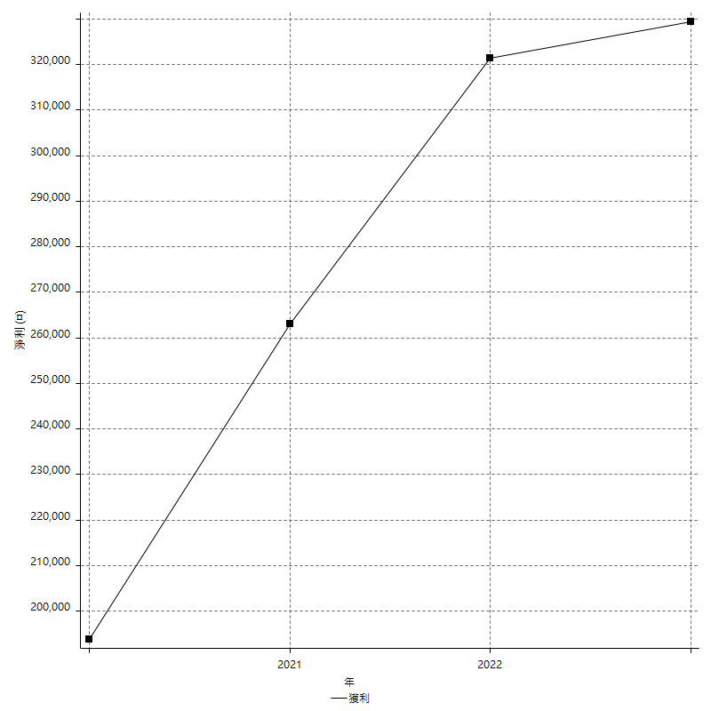
Daily Period Analysis

期間 | 獲利(¤) | 獲利(%) | 毛利 | 毛損 | 交易次數 | 勝率
2023-03-07 | -8400 | -1.561918929 | 0 | -8400 | 1 | 0
2023-03-02 | 6200 | 1.1662904439 | 6200 | 0 | 1 | 100
2023-02-24 | 5000 | 0.94948727687 | 5000 | 0 | 2 | 100
2023-02-21 | 2400 | 0.45784051889 | 2400 | 0 | 1 | 100
2023-02-14 | 1400 | 0.26778882938 | 1400 | 0 | 1 | 100
2023-02-09 | 3800 | 0.73217726397 | 3800 | 0 | 2 | 100
2023-02-03 | -8400 | -1.5927189989 | 0 | -8400 | 1 | 0
2023-01-31 | 5600 | 1.0732081257 | 5600 | 0 | 1 | 100
2023-01-17 | 10200 | 1.9937451134 | 10200 | 0 | 2 | 100
2023-01-13 | 9800 | 1.9529693105 | 9800 | 0 | 2 | 100
2023-01-10 | -2800 | -0.55489496631 | 5600 | -8400 | 2 | 50
2023-01-04 | -16800 | -3.2220943613 | 0 | -16800 | 2 | 0
2022-12-15 | -8400 | -1.5855039638 | 0 | -8400 | 1 | 0
2022-12-09 | 2600 | 0.49317147193 | 2600 | 0 | 1 | 100
2022-11-18 | 6000 | 1.1511895625 | 6000 | 0 | 1 | 100
2022-11-16 | 37000 | 7.6414704667 | 37000 | 0 | 2 | 100
2022-11-14 | 14000 | 2.9774564015 | 14000 | 0 | 2 | 100
2022-11-10 | 13400 | 2.9334500876 | 13400 | 0 | 1 | 100
2022-11-02 | -8400 | -1.8056749785 | 0 | -8400 | 1 | 0
2022-10-26 | 3200 | 0.69264069264 | 3200 | 0 | 1 | 100
2022-10-24 | 800 | 0.17346053773 | 800 | 0 | 1 | 100
2022-10-21 | 34200 | 8.0093676815 | 34200 | 0 | 2 | 100
2022-10-18 | -400 | -0.093589143659 | 8000 | -8400 | 2 | 50
2022-10-05 | -16800 | -3.7820801441 | 0 | -16800 | 2 | 0
2022-09-21 | 9800 | 2.255985267 | 9800 | 0 | 1 | 100
2022-09-13 | 9000 | 2.1156558533 | 9000 | 0 | 2 | 100
2022-08-19 | -8400 | -1.9363762102 | 0 | -8400 | 1 | 0
2022-08-17 | 1200 | 0.2773925104 | 1200 | 0 | 1 | 100
2022-08-12 | -8400 | -1.9047619048 | 0 | -8400 | 1 | 0
2022-08-08 | 2200 | 0.50136736554 | 6400 | -4200 | 2 | 50
2022-08-04 | 7800 | 1.8097447796 | 7800 | 0 | 1 | 100
2022-08-03 | 9000 | 2.1327014218 | 9000 | 0 | 1 | 100
2022-07-28 | -6800 | -1.5858208955 | 1600 | -8400 | 2 | 50
2022-07-22 | -16800 | -3.7701974865 | 0 | -16800 | 2 | 0
2022-07-20 | 4400 | 0.99728014506 | 4400 | 0 | 1 | 100
2022-07-19 | 1000 | 0.22716946842 | 1000 | 0 | 1 | 100
2022-07-15 | 1200 | 0.27334851936 | 1200 | 0 | 1 | 100
2022-07-14 | -8400 | -1.8775145284 | 0 | -8400 | 1 | 0
2022-07-08 | -1200 | -0.26749888542 | 7200 | -8400 | 2 | 50
2022-07-07 | -8400 | -1.8380743982 | 0 | -8400 | 1 | 0
2022-06-15 | -8400 | -1.8048990116 | 0 | -8400 | 1 | 0
2022-06-06 | -8400 | -1.7728999578 | 0 | -8400 | 1 | 0
2022-06-01 | 2000 | 0.42390843578 | 2000 | 0 | 1 | 100
2022-05-31 | -8400 | -1.749271137 | 0 | -8400 | 1 | 0
2022-05-26 | 1800 | 0.3762541806 | 1800 | 0 | 1 | 100
2022-05-16 | -4800 | -0.99337748344 | 3600 | -8400 | 2 | 50
2022-05-11 | -400 | -0.082712985939 | 0 | -400 | 1 | 0
2022-04-21 | 6400 | 1.3411567477 | 6400 | 0 | 1 | 100
2022-04-20 | -8400 | -1.7298187809 | 0 | -8400 | 1 | 0
2022-04-14 | 10200 | 2.1455616323 | 10200 | 0 | 2 | 100
2022-04-11 | 16200 | 3.5278745645 | 16200 | 0 | 1 | 100
2022-03-31 | 3200 | 0.70175438596 | 3200 | 0 | 1 | 100
2022-03-23 | -8400 | -1.8087855297 | 0 | -8400 | 1 | 0
2022-03-18 | 12200 | 2.6979212738 | 12200 | 0 | 2 | 100
2022-02-10 | 4400 | 0.9825815096 | 4800 | -400 | 2 | 50
2022-01-18 | -8400 | -1.8412976765 | 0 | -8400 | 1 | 0
2022-01-13 | -16800 | -3.5517970402 | 0 | -16800 | 2 | 0
2022-01-12 | -4800 | -1.004604437 | 3600 | -8400 | 2 | 50
2022-01-05 | 13600 | 2.9297716502 | 13600 | 0 | 2 | 100
2022-01-03 | 1200 | 0.25917926566 | 1200 | 0 | 1 | 100
2021-12-30 | 12600 | 2.7975133215 | 12600 | 0 | 2 | 100
2021-12-29 | 200 | 0.044424700133 | 6000 | -5800 | 2 | 50
2021-12-28 | 3000 | 0.67084078712 | 3000 | 0 | 1 | 100
2021-12-22 | 5400 | 1.2222725215 | 5400 | 0 | 2 | 100
2021-12-17 | 5200 | 1.19102153 | 5200 | 0 | 1 | 100
2021-12-15 | -6000 | -1.3556258473 | 0 | -6000 | 1 | 0
2021-12-08 | 800 | 0.18107741059 | 800 | 0 | 1 | 100
2021-12-03 | 7000 | 1.6099356026 | 12400 | -5400 | 2 | 50
2021-12-02 | -16800 | -3.7201062888 | 0 | -16800 | 2 | 0
2021-11-25 | 8400 | 1.8953068592 | 8400 | 0 | 1 | 100
2021-11-19 | 4600 | 1.0487916097 | 4600 | 0 | 1 | 100
2021-11-18 | -8400 | -1.8791946309 | 0 | -8400 | 1 | 0
2021-11-17 | 5600 | 1.2686905301 | 5600 | 0 | 2 | 100
2021-11-16 | 3000 | 0.68430656934 | 3000 | 0 | 2 | 100
2021-11-12 | 10400 | 2.4299065421 | 10400 | 0 | 2 | 100
2021-11-10 | 15600 | 3.7827352085 | 15600 | 0 | 1 | 100
2021-11-08 | -8400 | -1.9961977186 | 0 | -8400 | 1 | 0
2021-10-28 | -8400 | -1.9571295433 | 0 | -8400 | 1 | 0
2021-10-27 | 2000 | 0.46816479401 | 10400 | -8400 | 2 | 50
2021-10-21 | -8400 | -1.9283746556 | 0 | -8400 | 1 | 0
2021-10-20 | 4000 | 0.92678405931 | 12400 | -8400 | 2 | 50
2021-10-18 | 13800 | 3.303015797 | 13800 | 0 | 2 | 100
2021-10-08 | 1400 | 0.33621517771 | 9800 | -8400 | 2 | 50
2021-09-14 | 1400 | 0.33734939759 | 1400 | 0 | 1 | 100
2021-09-13 | -8400 | -1.9839395371 | 0 | -8400 | 1 | 0
2021-09-06 | -16800 | -3.8164470695 | 0 | -16800 | 2 | 0
2021-09-03 | -8400 | -1.8724921979 | 0 | -8400 | 1 | 0
2021-09-02 | 18800 | 4.3741275012 | 18800 | 0 | 2 | 100
2021-09-01 | -1400 | -0.32467532468 | 7000 | -8400 | 2 | 50
2021-08-30 | -16800 | -3.75 | 0 | -16800 | 2 | 0
2021-08-24 | -2800 | -0.62111801242 | 5600 | -8400 | 2 | 50
2021-08-19 | 30800 | 7.3333333333 | 30800 | 0 | 1 | 100
2021-08-05 | 4600 | 1.1073663938 | 4600 | 0 | 2 | 100
2021-08-03 | -1400 | -0.3358925144 | 7000 | -8400 | 2 | 50
2021-07-23 | 3400 | 0.82244799226 | 3400 | 0 | 1 | 100
2021-07-15 | -8400 | -1.9914651494 | 0 | -8400 | 1 | 0
2021-07-12 | 2200 | 0.52430886559 | 2200 | 0 | 1 | 100
2021-07-08 | 8600 | 2.0924574209 | 8600 | 0 | 1 | 100
2021-07-06 | -200 | -0.048638132296 | 8200 | -8400 | 2 | 50
2021-07-01 | -1800 | -0.43583535109 | 6600 | -8400 | 2 | 50
2021-06-29 | 3000 | 0.73170731707 | 3000 | 0 | 1 | 100
2021-06-28 | -8400 | -2.0076481836 | 0 | -8400 | 1 | 0
2021-06-24 | -8400 | -1.9681349578 | 0 | -8400 | 1 | 0
2021-06-18 | -5800 | -1.3407304669 | 2600 | -8400 | 2 | 50
2021-06-16 | 5400 | 1.2640449438 | 5800 | -400 | 2 | 50
2021-06-10 | -8400 | -1.9283746556 | 0 | -8400 | 1 | 0
2021-06-02 | 11600 | 2.7358490566 | 11600 | 0 | 2 | 100
2021-05-26 | 4800 | 1.1450381679 | 4800 | 0 | 2 | 100
2021-05-19 | 30000 | 7.7081192189 | 38400 | -8400 | 2 | 50
2021-05-10 | 8200 | 2.1522309711 | 16600 | -8400 | 2 | 50
2021-04-28 | 2200 | 0.58078141499 | 2200 | 0 | 1 | 100
2021-04-27 | 3800 | 1.0133333333 | 3800 | 0 | 2 | 100
2021-04-20 | -4800 | -1.2638230648 | 3600 | -8400 | 2 | 50
2021-04-19 | 8200 | 2.2066738428 | 8200 | 0 | 2 | 100
2021-04-16 | -200 | -0.053792361485 | 8200 | -8400 | 2 | 50
2021-04-09 | 5600 | 1.529219006 | 14000 | -8400 | 2 | 50
2021-04-08 | 6400 | 1.7787659811 | 6400 | 0 | 1 | 100
2021-04-01 | -4200 | -1.1538461538 | 4200 | -8400 | 2 | 50
2021-03-31 | 7000 | 1.9607843137 | 7000 | 0 | 1 | 100
2021-03-30 | -16800 | -4.4943820225 | 0 | -16800 | 2 | 0
2021-03-25 | 11800 | 3.2596685083 | 11800 | 0 | 1 | 100
2021-03-23 | 5600 | 1.5712682379 | 5600 | 0 | 1 | 100
2021-03-17 | 19000 | 5.6312981624 | 19000 | 0 | 2 | 100
2021-03-12 | 400 | 0.11869436202 | 5200 | -4800 | 2 | 50
2021-03-10 | 8800 | 2.6812918952 | 8800 | 0 | 1 | 100
2021-03-03 | -8400 | -2.495543672 | 0 | -8400 | 1 | 0
2021-02-24 | 4200 | 1.2635379061 | 4200 | 0 | 1 | 100
2021-02-23 | -8400 | -2.4647887324 | 0 | -8400 | 1 | 0
2021-02-22 | 1600 | 0.47169811321 | 2000 | -400 | 2 | 50
2021-02-18 | -16800 | -4.7191011236 | 0 | -16800 | 2 | 0
2021-02-05 | -8400 | -2.3051591658 | 0 | -8400 | 1 | 0
2021-02-03 | 2000 | 0.55187637969 | 2400 | -400 | 2 | 50
2021-01-20 | -5400 | -1.4681892333 | 3000 | -8400 | 2 | 50
2021-01-18 | -8400 | -2.2328548644 | 0 | -8400 | 1 | 0
2021-01-15 | 20400 | 5.7335581788 | 20400 | 0 | 2 | 100
2021-01-14 | -8400 | -2.3064250412 | 0 | -8400 | 1 | 0
2021-01-12 | 1200 | 0.3305785124 | 9600 | -8400 | 2 | 50
2021-01-11 | -8400 | -2.2617124394 | 0 | -8400 | 1 | 0
2021-01-08 | -3000 | -0.80128205128 | 5400 | -8400 | 2 | 50
2021-01-06 | 5800 | 1.5735214324 | 14200 | -8400 | 2 | 50
2021-01-05 | -16800 | -4.3591074209 | 0 | -16800 | 2 | 0
2021-01-04 | -8400 | -2.1330624683 | 0 | -8400 | 1 | 0
2020-12-31 | 8800 | 2.2857142857 | 8800 | 0 | 2 | 100
2020-12-29 | 17400 | 4.733405876 | 17400 | 0 | 2 | 100
2020-12-25 | -4000 | -1.0764262648 | 0 | -4000 | 1 | 0
2020-12-22 | 2400 | 0.65005417118 | 2400 | 0 | 1 | 100
2020-12-21 | 4800 | 1.317233809 | 4800 | 0 | 1 | 100
2020-12-09 | -8400 | -2.2532188841 | 0 | -8400 | 1 | 0
2020-12-08 | -2800 | -0.74547390841 | 5600 | -8400 | 2 | 50
2020-12-07 | 22800 | 6.462585034 | 22800 | 0 | 2 | 100
2020-12-04 | 2400 | 0.68493150685 | 2400 | 0 | 1 | 100
2020-12-03 | -8400 | -2.3411371237 | 0 | -8400 | 1 | 0
2020-12-02 | -8200 | -2.2343324251 | 200 | -8400 | 2 | 50
2020-11-30 | 2600 | 0.71350164654 | 11000 | -8400 | 2 | 50
2020-11-27 | -8400 | -2.2532188841 | 0 | -8400 | 1 | 0
2020-11-24 | 1800 | 0.48517520216 | 1800 | 0 | 1 | 100
2020-11-17 | -5600 | -1.4869888476 | 2800 | -8400 | 2 | 50
2020-11-12 | 12400 | 3.4047226798 | 12800 | -400 | 2 | 50
2020-11-06 | 3800 | 1.0543840178 | 3800 | 0 | 2 | 100
2020-11-05 | 10400 | 2.9714285714 | 10400 | 0 | 2 | 100
2020-11-04 | 8600 | 2.5190392501 | 9000 | -400 | 2 | 50
2020-10-26 | 1000 | 0.2937720329 | 1000 | 0 | 1 | 100
2020-10-20 | -3200 | -0.93131548312 | 0 | -3200 | 1 | 0
2020-10-13 | 17600 | 5.3987730061 | 17600 | 0 | 1 | 100
2020-10-12 | 400 | 0.12285012285 | 400 | 0 | 1 | 100
2020-10-08 | -8400 | -2.5149700599 | 0 | -8400 | 1 | 0
2020-10-07 | 600 | 0.1799640072 | 600 | 0 | 1 | 100
2020-10-05 | -600 | -0.17964071856 | 0 | -600 | 1 | 0
2020-09-29 | 10000 | 3.0864197531 | 10000 | 0 | 2 | 100
2020-09-21 | 1800 | 0.55865921788 | 1800 | 0 | 1 | 100
2020-09-15 | -15000 | -4.4483985765 | 0 | -15000 | 2 | 0
2020-09-03 | 12400 | 3.8177339901 | 12400 | 0 | 1 | 100
2020-09-02 | 7600 | 2.395964691 | 7600 | 0 | 1 | 100
2020-08-27 | 2800 | 0.89058524173 | 2800 | 0 | 1 | 100
2020-08-26 | 3400 | 1.0932475884 | 11800 | -8400 | 2 | 50
2020-08-24 | 2200 | 0.71243523316 | 2200 | 0 | 1 | 100
2020-08-18 | 14200 | 4.8200950441 | 14200 | 0 | 1 | 100
2020-08-13 | 5400 | 1.867219917 | 5400 | 0 | 1 | 100
2020-08-11 | -8400 | -2.8225806452 | 0 | -8400 | 1 | 0
2020-08-10 | -8400 | -2.7450980392 | 0 | -8400 | 1 | 0
2020-08-06 | -4400 | -1.4175257732 | 4000 | -8400 | 2 | 50
2020-08-05 | -8400 | -2.634880803 | 0 | -8400 | 1 | 0
2020-07-30 | -8400 | -2.5672371638 | 0 | -8400 | 1 | 0
2020-07-28 | 14800 | 4.7375160051 | 14800 | 0 | 1 | 100
2020-07-22 | -3200 | -1.0139416984 | 5200 | -8400 | 2 | 50
2020-07-15 | 2800 | 0.89514066496 | 2800 | 0 | 1 | 100
2020-07-14 | 15000 | 5.036937542 | 15000 | 0 | 1 | 100
2020-07-09 | -8400 | -2.7433050294 | 0 | -8400 | 1 | 0
2020-07-07 | 17200 | 5.9515570934 | 17200 | 0 | 2 | 100
2020-07-03 | 9200 | 3.2880629021 | 9200 | 0 | 2 | 100
2020-06-24 | 1000 | 0.35868005739 | 1000 | 0 | 1 | 100
2020-06-23 | -8400 | -2.9247910864 | 0 | -8400 | 1 | 0
2020-06-22 | -8400 | -2.8416779432 | 0 | -8400 | 1 | 0
2020-06-17 | 5400 | 1.8607856651 | 5400 | 0 | 2 | 100
2020-06-15 | 5400 | 1.8960674157 | 5400 | 0 | 1 | 100
2020-06-11 | 10600 | 3.8657913931 | 10600 | 0 | 2 | 100
2020-06-09 | 2600 | 0.95729013255 | 2600 | 0 | 1 | 100
2020-06-08 | 2400 | 0.89153046062 | 10800 | -8400 | 2 | 50
2020-06-04 | 17000 | 6.7406819984 | 17000 | 0 | 2 | 100
2020-05-27 | 400 | 0.15885623511 | 400 | 0 | 1 | 100
2020-05-19 | 11400 | 4.7420965058 | 11400 | 0 | 2 | 100
2020-05-18 | 9400 | 4.0692640693 | 9400 | 0 | 1 | 100
2020-05-15 | 2800 | 1.226993865 | 2800 | 0 | 1 | 100
2020-05-06 | -8400 | -3.550295858 | 0 | -8400 | 1 | 0
2020-04-29 | -8400 | -3.4285714286 | 0 | -8400 | 1 | 0
2020-04-28 | 14000 | 6.0606060606 | 14000 | 0 | 2 | 100
2020-04-23 | 6800 | 3.0330062444 | 15200 | -8400 | 2 | 50
2020-04-20 | -400 | -0.17809439003 | 0 | -400 | 1 | 0
2020-04-15 | 4000 | 1.8132366274 | 4000 | 0 | 1 | 100
2020-04-13 | 10200 | 4.8479087452 | 10200 | 0 | 1 | 100
2020-04-09 | 9200 | 4.5725646123 | 9200 | 0 | 2 | 100
2020-04-08 | -7400 | -3.5474592522 | 1000 | -8400 | 2 | 50
2020-04-07 | 2000 | 0.96805421104 | 10400 | -8400 | 2 | 50
2020-03-27 | 3000 | 1.4734774067 | 3000 | 0 | 1 | 100
2020-03-26 | 5600 | 2.8282828283 | 14000 | -8400 | 2 | 50
2020-03-11 | 5600 | 2.9106029106 | 5600 | 0 | 1 | 100
2020-03-04 | -8400 | -4.1832669323 | 0 | -8400 | 1 | 0
2020-02-26 | 6000 | 3.0800821355 | 6000 | 0 | 1 | 100
2020-02-20 | 6800 | 3.6170212766 | 6800 | 0 | 1 | 100
2020-02-13 | -3600 | -1.878914405 | 4800 | -8400 | 2 | 50
2020-02-12 | -8400 | -4.2 | 0 | -8400 | 1 | 0

Daily Rolling Period Analysis

期間 | 獲利(¤) | 獲利(%) | 毛利 | 毛損 | 交易次數 | 勝率
當日 - 2023/3/7 | -8400 | -0.30991735537 | 0 | -8400 | 1 | 0
2023/3/6 - 2023/3/7 | -8400 | -0.30991735537 | 0 | -8400 | 1 | 0
2023/3/5 - 2023/3/7 | -8400 | -0.30991735537 | 0 | -8400 | 1 | 0
2023/3/4 - 2023/3/7 | -8400 | -0.30991735537 | 0 | -8400 | 1 | 0
2023/3/3 - 2023/3/7 | -8400 | -0.30991735537 | 0 | -8400 | 1 | 0
2023/3/2 - 2023/3/7 | -2200 | -0.081541882876 | 6200 | -8400 | 2 | 50
2023/3/1 - 2023/3/7 | -2200 | -0.081541882876 | 6200 | -8400 | 2 | 50
2023/2/28 - 2023/3/7 | -2200 | -0.081541882876 | 6200 | -8400 | 2 | 50
2023/2/27 - 2023/3/7 | -2200 | -0.081541882876 | 6200 | -8400 | 2 | 50
2023/2/26 - 2023/3/7 | -2200 | -0.081541882876 | 6200 | -8400 | 2 | 50
2023/2/25 - 2023/3/7 | -2200 | -0.081541882876 | 6200 | -8400 | 2 | 50
2023/2/24 - 2023/3/7 | 2800 | 0.10416666667 | 11200 | -8400 | 4 | 75
2023/2/23 - 2023/3/7 | 2800 | 0.10416666667 | 11200 | -8400 | 4 | 75
2023/2/22 - 2023/3/7 | 2800 | 0.10416666667 | 11200 | -8400 | 4 | 75
2023/2/21 - 2023/3/7 | 5200 | 0.19379844961 | 13600 | -8400 | 5 | 80
2023/2/20 - 2023/3/7 | 5200 | 0.19379844961 | 13600 | -8400 | 5 | 80
2023/2/19 - 2023/3/7 | 5200 | 0.19379844961 | 13600 | -8400 | 5 | 80
2023/2/18 - 2023/3/7 | 5200 | 0.19379844961 | 13600 | -8400 | 5 | 80
2023/2/17 - 2023/3/7 | 5200 | 0.19379844961 | 13600 | -8400 | 5 | 80
2023/2/16 - 2023/3/7 | 5200 | 0.19379844961 | 13600 | -8400 | 5 | 80
2023/2/15 - 2023/3/7 | 5200 | 0.19379844961 | 13600 | -8400 | 5 | 80
2023/2/14 - 2023/3/7 | 6600 | 0.24623190569 | 15000 | -8400 | 6 | 83.333333333
2023/2/13 - 2023/3/7 | 6600 | 0.24623190569 | 15000 | -8400 | 6 | 83.333333333
2023/2/12 - 2023/3/7 | 6600 | 0.24623190569 | 15000 | -8400 | 6 | 83.333333333
2023/2/11 - 2023/3/7 | 6600 | 0.24623190569 | 15000 | -8400 | 6 | 83.333333333
2023/2/10 - 2023/3/7 | 6600 | 0.24623190569 | 15000 | -8400 | 6 | 83.333333333
2023/2/9 - 2023/3/7 | 10400 | 0.38910505837 | 18800 | -8400 | 8 | 87.5
2023/2/8 - 2023/3/7 | 10400 | 0.38910505837 | 18800 | -8400 | 8 | 87.5
2023/2/7 - 2023/3/7 | 10400 | 0.38910505837 | 18800 | -8400 | 8 | 87.5
2023/2/6 - 2023/3/7 | 10400 | 0.38910505837 | 18800 | -8400 | 8 | 87.5
2023/2/5 - 2023/3/7 | 10400 | 0.38910505837 | 18800 | -8400 | 8 | 87.5
2023/2/4 - 2023/3/7 | 10400 | 0.38910505837 | 18800 | -8400 | 8 | 87.5
2023/2/3 - 2023/3/7 | 2000 | 0.07482789584 | 18800 | -16800 | 9 | 77.777777778
2023/2/2 - 2023/3/7 | 2000 | 0.07482789584 | 18800 | -16800 | 9 | 77.777777778
2023/2/1 - 2023/3/7 | 2000 | 0.07482789584 | 18800 | -16800 | 9 | 77.777777778
2023/1/31 - 2023/3/7 | 7600 | 0.28554253081 | 24400 | -16800 | 10 | 80
2023/1/30 - 2023/3/7 | 7600 | 0.28554253081 | 24400 | -16800 | 10 | 80
2023/1/29 - 2023/3/7 | 7600 | 0.28554253081 | 24400 | -16800 | 10 | 80
2023/1/28 - 2023/3/7 | 7600 | 0.28554253081 | 24400 | -16800 | 10 | 80
2023/1/27 - 2023/3/7 | 7600 | 0.28554253081 | 24400 | -16800 | 10 | 80
2023/1/26 - 2023/3/7 | 7600 | 0.28554253081 | 24400 | -16800 | 10 | 80
2023/1/25 - 2023/3/7 | 7600 | 0.28554253081 | 24400 | -16800 | 10 | 80
2023/1/24 - 2023/3/7 | 7600 | 0.28554253081 | 24400 | -16800 | 10 | 80
2023/1/23 - 2023/3/7 | 7600 | 0.28554253081 | 24400 | -16800 | 10 | 80
2023/1/22 - 2023/3/7 | 7600 | 0.28554253081 | 24400 | -16800 | 10 | 80
2023/1/21 - 2023/3/7 | 7600 | 0.28554253081 | 24400 | -16800 | 10 | 80
2023/1/20 - 2023/3/7 | 7600 | 0.28554253081 | 24400 | -16800 | 10 | 80
2023/1/19 - 2023/3/7 | 7600 | 0.28554253081 | 24400 | -16800 | 10 | 80
2023/1/18 - 2023/3/7 | 7600 | 0.28554253081 | 24400 | -16800 | 10 | 80
2023/1/17 - 2023/3/7 | 17800 | 0.67393608966 | 34600 | -16800 | 12 | 83.333333333
2023/1/16 - 2023/3/7 | 17800 | 0.67393608966 | 34600 | -16800 | 12 | 83.333333333
2023/1/15 - 2023/3/7 | 17800 | 0.67393608966 | 34600 | -16800 | 12 | 83.333333333
2023/1/14 - 2023/3/7 | 17800 | 0.67393608966 | 34600 | -16800 | 12 | 83.333333333
2023/1/13 - 2023/3/7 | 27600 | 1.052792188 | 44400 | -16800 | 14 | 85.714285714
2023/1/12 - 2023/3/7 | 27600 | 1.052792188 | 44400 | -16800 | 14 | 85.714285714
2023/1/11 - 2023/3/7 | 27600 | 1.052792188 | 44400 | -16800 | 14 | 85.714285714
2023/1/10 - 2023/3/7 | 24800 | 0.95004596997 | 50000 | -25200 | 16 | 81.25
2023/1/9 - 2023/3/7 | 24800 | 0.95004596997 | 50000 | -25200 | 16 | 81.25
2023/1/8 - 2023/3/7 | 24800 | 0.95004596997 | 50000 | -25200 | 16 | 81.25
2023/1/7 - 2023/3/7 | 24800 | 0.95004596997 | 50000 | -25200 | 16 | 81.25
2023/1/6 - 2023/3/7 | 24800 | 0.95004596997 | 50000 | -25200 | 16 | 81.25
2023/1/5 - 2023/3/7 | 24800 | 0.95004596997 | 50000 | -25200 | 16 | 81.25
2023/1/4 - 2023/3/7 | 8000 | 0.30646644192 | 50000 | -42000 | 18 | 72.222222222
2023/1/3 - 2023/3/7 | 8000 | 0.30646644192 | 50000 | -42000 | 18 | 72.222222222
2023/1/2 - 2023/3/7 | 8000 | 0.30646644192 | 50000 | -42000 | 18 | 72.222222222
2023/1/1 - 2023/3/7 | 8000 | 0.30646644192 | 50000 | -42000 | 18 | 72.222222222
2022/12/31 - 2023/3/7 | 8000 | 0.30646644192 | 50000 | -42000 | 18 | 72.222222222
2022/12/30 - 2023/3/7 | 8000 | 0.30646644192 | 50000 | -42000 | 18 | 72.222222222
2022/12/29 - 2023/3/7 | 8000 | 0.30646644192 | 50000 | -42000 | 18 | 72.222222222
2022/12/28 - 2023/3/7 | 8000 | 0.30646644192 | 50000 | -42000 | 18 | 72.222222222
2022/12/27 - 2023/3/7 | 8000 | 0.30646644192 | 50000 | -42000 | 18 | 72.222222222
2022/12/26 - 2023/3/7 | 8000 | 0.30646644192 | 50000 | -42000 | 18 | 72.222222222
2022/12/25 - 2023/3/7 | 8000 | 0.30646644192 | 50000 | -42000 | 18 | 72.222222222
2022/12/24 - 2023/3/7 | 8000 | 0.30646644192 | 50000 | -42000 | 18 | 72.222222222
2022/12/23 - 2023/3/7 | 8000 | 0.30646644192 | 50000 | -42000 | 18 | 72.222222222
2022/12/22 - 2023/3/7 | 8000 | 0.30646644192 | 50000 | -42000 | 18 | 72.222222222
2022/12/21 - 2023/3/7 | 8000 | 0.30646644192 | 50000 | -42000 | 18 | 72.222222222
2022/12/20 - 2023/3/7 | 8000 | 0.30646644192 | 50000 | -42000 | 18 | 72.222222222
2022/12/19 - 2023/3/7 | 8000 | 0.30646644192 | 50000 | -42000 | 18 | 72.222222222
2022/12/18 - 2023/3/7 | 8000 | 0.30646644192 | 50000 | -42000 | 18 | 72.222222222
2022/12/17 - 2023/3/7 | 8000 | 0.30646644192 | 50000 | -42000 | 18 | 72.222222222
2022/12/16 - 2023/3/7 | 8000 | 0.30646644192 | 50000 | -42000 | 18 | 72.222222222
2022/12/15 - 2023/3/7 | -400 | -0.015323322096 | 50000 | -50400 | 19 | 68.421052632
2022/12/14 - 2023/3/7 | -400 | -0.015323322096 | 50000 | -50400 | 19 | 68.421052632
2022/12/13 - 2023/3/7 | -400 | -0.015323322096 | 50000 | -50400 | 19 | 68.421052632
2022/12/12 - 2023/3/7 | -400 | -0.015323322096 | 50000 | -50400 | 19 | 68.421052632
2022/12/11 - 2023/3/7 | -400 | -0.015323322096 | 50000 | -50400 | 19 | 68.421052632
2022/12/10 - 2023/3/7 | -400 | -0.015323322096 | 50000 | -50400 | 19 | 68.421052632
2022/12/9 - 2023/3/7 | 2200 | 0.084446491632 | 52600 | -50400 | 20 | 70
2022/12/8 - 2023/3/7 | 2200 | 0.084446491632 | 52600 | -50400 | 20 | 70
2022/12/7 - 2023/3/7 | 2200 | 0.084446491632 | 52600 | -50400 | 20 | 70
2022/12/6 - 2023/3/7 | 2200 | 0.084446491632 | 52600 | -50400 | 20 | 70
2022/12/5 - 2023/3/7 | 2200 | 0.084446491632 | 52600 | -50400 | 20 | 70
2022/12/4 - 2023/3/7 | 2200 | 0.084446491632 | 52600 | -50400 | 20 | 70
2022/12/3 - 2023/3/7 | 2200 | 0.084446491632 | 52600 | -50400 | 20 | 70
2022/12/2 - 2023/3/7 | 2200 | 0.084446491632 | 52600 | -50400 | 20 | 70
2022/12/1 - 2023/3/7 | 2200 | 0.084446491632 | 52600 | -50400 | 20 | 70
2022/11/30 - 2023/3/7 | 2200 | 0.084446491632 | 52600 | -50400 | 20 | 70
2022/11/29 - 2023/3/7 | 2200 | 0.084446491632 | 52600 | -50400 | 20 | 70
2022/11/28 - 2023/3/7 | 2200 | 0.084446491632 | 52600 | -50400 | 20 | 70
2022/11/27 - 2023/3/7 | 2200 | 0.084446491632 | 52600 | -50400 | 20 | 70
2022/11/26 - 2023/3/7 | 2200 | 0.084446491632 | 52600 | -50400 | 20 | 70
2022/11/25 - 2023/3/7 | 2200 | 0.084446491632 | 52600 | -50400 | 20 | 70
2022/11/24 - 2023/3/7 | 2200 | 0.084446491632 | 52600 | -50400 | 20 | 70
2022/11/23 - 2023/3/7 | 2200 | 0.084446491632 | 52600 | -50400 | 20 | 70
2022/11/22 - 2023/3/7 | 2200 | 0.084446491632 | 52600 | -50400 | 20 | 70
2022/11/21 - 2023/3/7 | 2200 | 0.084446491632 | 52600 | -50400 | 20 | 70
2022/11/20 - 2023/3/7 | 2200 | 0.084446491632 | 52600 | -50400 | 20 | 70
2022/11/19 - 2023/3/7 | 2200 | 0.084446491632 | 52600 | -50400 | 20 | 70
2022/11/18 - 2023/3/7 | 8200 | 0.31621163042 | 58600 | -50400 | 21 | 71.428571429
2022/11/17 - 2023/3/7 | 8200 | 0.31621163042 | 58600 | -50400 | 21 | 71.428571429
2022/11/16 - 2023/3/7 | 45200 | 1.7942203874 | 95600 | -50400 | 23 | 73.913043478
2022/11/15 - 2023/3/7 | 45200 | 1.7942203874 | 95600 | -50400 | 23 | 73.913043478
2022/11/14 - 2023/3/7 | 59200 | 2.3763648041 | 109600 | -50400 | 25 | 76
2022/11/13 - 2023/3/7 | 59200 | 2.3763648041 | 109600 | -50400 | 25 | 76
2022/11/12 - 2023/3/7 | 59200 | 2.3763648041 | 109600 | -50400 | 25 | 76
2022/11/11 - 2023/3/7 | 59200 | 2.3763648041 | 109600 | -50400 | 25 | 76
2022/11/10 - 2023/3/7 | 72600 | 2.9459503327 | 123000 | -50400 | 26 | 76.923076923
2022/11/9 - 2023/3/7 | 72600 | 2.9459503327 | 123000 | -50400 | 26 | 76.923076923
2022/11/8 - 2023/3/7 | 72600 | 2.9459503327 | 123000 | -50400 | 26 | 76.923076923
2022/11/7 - 2023/3/7 | 72600 | 2.9459503327 | 123000 | -50400 | 26 | 76.923076923
2022/11/6 - 2023/3/7 | 72600 | 2.9459503327 | 123000 | -50400 | 26 | 76.923076923
2022/11/5 - 2023/3/7 | 72600 | 2.9459503327 | 123000 | -50400 | 26 | 76.923076923
2022/11/4 - 2023/3/7 | 72600 | 2.9459503327 | 123000 | -50400 | 26 | 76.923076923
2022/11/3 - 2023/3/7 | 72600 | 2.9459503327 | 123000 | -50400 | 26 | 76.923076923
2022/11/2 - 2023/3/7 | 64200 | 2.6050965752 | 123000 | -58800 | 27 | 74.074074074
2022/11/1 - 2023/3/7 | 64200 | 2.6050965752 | 123000 | -58800 | 27 | 74.074074074
2022/10/31 - 2023/3/7 | 64200 | 2.6050965752 | 123000 | -58800 | 27 | 74.074074074
2022/10/30 - 2023/3/7 | 64200 | 2.6050965752 | 123000 | -58800 | 27 | 74.074074074
2022/10/29 - 2023/3/7 | 64200 | 2.6050965752 | 123000 | -58800 | 27 | 74.074074074
2022/10/28 - 2023/3/7 | 64200 | 2.6050965752 | 123000 | -58800 | 27 | 74.074074074
2022/10/27 - 2023/3/7 | 64200 | 2.6050965752 | 123000 | -58800 | 27 | 74.074074074
2022/10/26 - 2023/3/7 | 67400 | 2.7420667209 | 126200 | -58800 | 28 | 75
2022/10/25 - 2023/3/7 | 67400 | 2.7420667209 | 126200 | -58800 | 28 | 75
2022/10/24 - 2023/3/7 | 68200 | 2.7764207784 | 127000 | -58800 | 29 | 75.862068966
2022/10/23 - 2023/3/7 | 68200 | 2.7764207784 | 127000 | -58800 | 29 | 75.862068966
2022/10/22 - 2023/3/7 | 68200 | 2.7764207784 | 127000 | -58800 | 29 | 75.862068966
2022/10/21 - 2023/3/7 | 102400 | 4.2881072027 | 161200 | -58800 | 31 | 77.419354839
2022/10/20 - 2023/3/7 | 102400 | 4.2881072027 | 161200 | -58800 | 31 | 77.419354839
2022/10/19 - 2023/3/7 | 102400 | 4.2881072027 | 161200 | -58800 | 31 | 77.419354839
2022/10/18 - 2023/3/7 | 102000 | 4.3001686341 | 169200 | -67200 | 33 | 75.757575758
2022/10/17 - 2023/3/7 | 102000 | 4.3001686341 | 169200 | -67200 | 33 | 75.757575758
2022/10/16 - 2023/3/7 | 102000 | 4.3001686341 | 169200 | -67200 | 33 | 75.757575758
2022/10/15 - 2023/3/7 | 102000 | 4.3001686341 | 169200 | -67200 | 33 | 75.757575758
2022/10/14 - 2023/3/7 | 102000 | 4.3001686341 | 169200 | -67200 | 33 | 75.757575758
2022/10/13 - 2023/3/7 | 102000 | 4.3001686341 | 169200 | -67200 | 33 | 75.757575758
2022/10/12 - 2023/3/7 | 102000 | 4.3001686341 | 169200 | -67200 | 33 | 75.757575758
2022/10/11 - 2023/3/7 | 102000 | 4.3001686341 | 169200 | -67200 | 33 | 75.757575758
2022/10/10 - 2023/3/7 | 102000 | 4.3001686341 | 169200 | -67200 | 33 | 75.757575758
2022/10/9 - 2023/3/7 | 102000 | 4.3001686341 | 169200 | -67200 | 33 | 75.757575758
2022/10/8 - 2023/3/7 | 102000 | 4.3001686341 | 169200 | -67200 | 33 | 75.757575758
2022/10/7 - 2023/3/7 | 102000 | 4.3001686341 | 169200 | -67200 | 33 | 75.757575758
2022/10/6 - 2023/3/7 | 102000 | 4.3001686341 | 169200 | -67200 | 33 | 75.757575758
2022/10/5 - 2023/3/7 | 85200 | 3.5919055649 | 169200 | -84000 | 35 | 71.428571429
2022/10/4 - 2023/3/7 | 85200 | 3.5919055649 | 169200 | -84000 | 35 | 71.428571429
2022/10/3 - 2023/3/7 | 85200 | 3.5919055649 | 169200 | -84000 | 35 | 71.428571429
2022/10/2 - 2023/3/7 | 85200 | 3.5919055649 | 169200 | -84000 | 35 | 71.428571429
2022/10/1 - 2023/3/7 | 85200 | 3.5919055649 | 169200 | -84000 | 35 | 71.428571429
2022/9/30 - 2023/3/7 | 85200 | 3.5919055649 | 169200 | -84000 | 35 | 71.428571429
2022/9/29 - 2023/3/7 | 85200 | 3.5919055649 | 169200 | -84000 | 35 | 71.428571429
2022/9/28 - 2023/3/7 | 85200 | 3.5919055649 | 169200 | -84000 | 35 | 71.428571429
2022/9/27 - 2023/3/7 | 85200 | 3.5919055649 | 169200 | -84000 | 35 | 71.428571429
2022/9/26 - 2023/3/7 | 85200 | 3.5919055649 | 169200 | -84000 | 35 | 71.428571429
2022/9/25 - 2023/3/7 | 85200 | 3.5919055649 | 169200 | -84000 | 35 | 71.428571429
2022/9/24 - 2023/3/7 | 85200 | 3.5919055649 | 169200 | -84000 | 35 | 71.428571429
2022/9/23 - 2023/3/7 | 85200 | 3.5919055649 | 169200 | -84000 | 35 | 71.428571429
2022/9/22 - 2023/3/7 | 85200 | 3.5919055649 | 169200 | -84000 | 35 | 71.428571429
2022/9/21 - 2023/3/7 | 95000 | 4.0384288386 | 179000 | -84000 | 36 | 72.222222222
2022/9/20 - 2023/3/7 | 95000 | 4.0384288386 | 179000 | -84000 | 36 | 72.222222222
2022/9/19 - 2023/3/7 | 95000 | 4.0384288386 | 179000 | -84000 | 36 | 72.222222222
2022/9/18 - 2023/3/7 | 95000 | 4.0384288386 | 179000 | -84000 | 36 | 72.222222222
2022/9/17 - 2023/3/7 | 95000 | 4.0384288386 | 179000 | -84000 | 36 | 72.222222222
2022/9/16 - 2023/3/7 | 95000 | 4.0384288386 | 179000 | -84000 | 36 | 72.222222222
2022/9/15 - 2023/3/7 | 95000 | 4.0384288386 | 179000 | -84000 | 36 | 72.222222222
2022/9/14 - 2023/3/7 | 95000 | 4.0384288386 | 179000 | -84000 | 36 | 72.222222222
2022/9/13 - 2023/3/7 | 104000 | 4.4551062371 | 188000 | -84000 | 38 | 73.684210526
2022/9/12 - 2023/3/7 | 104000 | 4.4551062371 | 188000 | -84000 | 38 | 73.684210526
2022/9/11 - 2023/3/7 | 104000 | 4.4551062371 | 188000 | -84000 | 38 | 73.684210526
2022/9/10 - 2023/3/7 | 104000 | 4.4551062371 | 188000 | -84000 | 38 | 73.684210526
2022/9/9 - 2023/3/7 | 104000 | 4.4551062371 | 188000 | -84000 | 38 | 73.684210526
2022/9/8 - 2023/3/7 | 104000 | 4.4551062371 | 188000 | -84000 | 38 | 73.684210526
2022/9/7 - 2023/3/7 | 104000 | 4.4551062371 | 188000 | -84000 | 38 | 73.684210526
2022/9/6 - 2023/3/7 | 104000 | 4.4551062371 | 188000 | -84000 | 38 | 73.684210526
2022/9/5 - 2023/3/7 | 104000 | 4.4551062371 | 188000 | -84000 | 38 | 73.684210526
2022/9/4 - 2023/3/7 | 104000 | 4.4551062371 | 188000 | -84000 | 38 | 73.684210526
2022/9/3 - 2023/3/7 | 104000 | 4.4551062371 | 188000 | -84000 | 38 | 73.684210526
2022/9/2 - 2023/3/7 | 104000 | 4.4551062371 | 188000 | -84000 | 38 | 73.684210526
2022/9/1 - 2023/3/7 | 104000 | 4.4551062371 | 188000 | -84000 | 38 | 73.684210526
2022/8/31 - 2023/3/7 | 104000 | 4.4551062371 | 188000 | -84000 | 38 | 73.684210526
2022/8/30 - 2023/3/7 | 104000 | 4.4551062371 | 188000 | -84000 | 38 | 73.684210526
2022/8/29 - 2023/3/7 | 104000 | 4.4551062371 | 188000 | -84000 | 38 | 73.684210526
2022/8/28 - 2023/3/7 | 104000 | 4.4551062371 | 188000 | -84000 | 38 | 73.684210526
2022/8/27 - 2023/3/7 | 104000 | 4.4551062371 | 188000 | -84000 | 38 | 73.684210526
2022/8/26 - 2023/3/7 | 104000 | 4.4551062371 | 188000 | -84000 | 38 | 73.684210526
2022/8/25 - 2023/3/7 | 104000 | 4.4551062371 | 188000 | -84000 | 38 | 73.684210526
2022/8/24 - 2023/3/7 | 104000 | 4.4551062371 | 188000 | -84000 | 38 | 73.684210526
2022/8/23 - 2023/3/7 | 104000 | 4.4551062371 | 188000 | -84000 | 38 | 73.684210526
2022/8/22 - 2023/3/7 | 104000 | 4.4551062371 | 188000 | -84000 | 38 | 73.684210526
2022/8/21 - 2023/3/7 | 104000 | 4.4551062371 | 188000 | -84000 | 38 | 73.684210526
2022/8/20 - 2023/3/7 | 104000 | 4.4551062371 | 188000 | -84000 | 38 | 73.684210526
2022/8/19 - 2023/3/7 | 95600 | 4.0952707334 | 188000 | -92400 | 39 | 71.794871795
2022/8/18 - 2023/3/7 | 95600 | 4.0952707334 | 188000 | -92400 | 39 | 71.794871795
2022/8/17 - 2023/3/7 | 96800 | 4.1509433962 | 189200 | -92400 | 40 | 72.5
2022/8/16 - 2023/3/7 | 96800 | 4.1509433962 | 189200 | -92400 | 40 | 72.5
2022/8/15 - 2023/3/7 | 96800 | 4.1509433962 | 189200 | -92400 | 40 | 72.5
2022/8/14 - 2023/3/7 | 96800 | 4.1509433962 | 189200 | -92400 | 40 | 72.5
2022/8/13 - 2023/3/7 | 96800 | 4.1509433962 | 189200 | -92400 | 40 | 72.5
2022/8/12 - 2023/3/7 | 88400 | 3.7907375643 | 189200 | -100800 | 41 | 70.731707317
2022/8/11 - 2023/3/7 | 88400 | 3.7907375643 | 189200 | -100800 | 41 | 70.731707317
2022/8/10 - 2023/3/7 | 88400 | 3.7907375643 | 189200 | -100800 | 41 | 70.731707317
2022/8/9 - 2023/3/7 | 88400 | 3.7907375643 | 189200 | -100800 | 41 | 70.731707317
2022/8/8 - 2023/3/7 | 90600 | 3.9065194895 | 195600 | -105000 | 43 | 69.76744186
2022/8/7 - 2023/3/7 | 90600 | 3.9065194895 | 195600 | -105000 | 43 | 69.76744186
2022/8/6 - 2023/3/7 | 90600 | 3.9065194895 | 195600 | -105000 | 43 | 69.76744186
2022/8/5 - 2023/3/7 | 90600 | 3.9065194895 | 195600 | -105000 | 43 | 69.76744186
2022/8/4 - 2023/3/7 | 98400 | 4.2715749262 | 203400 | -105000 | 44 | 70.454545454
2022/8/3 - 2023/3/7 | 107400 | 4.6989849492 | 212400 | -105000 | 45 | 71.111111111
2022/8/2 - 2023/3/7 | 107400 | 4.6989849492 | 212400 | -105000 | 45 | 71.111111111
2022/8/1 - 2023/3/7 | 107400 | 4.6989849492 | 212400 | -105000 | 45 | 71.111111111
2022/7/31 - 2023/3/7 | 107400 | 4.6989849492 | 212400 | -105000 | 45 | 71.111111111
2022/7/30 - 2023/3/7 | 107400 | 4.6989849492 | 212400 | -105000 | 45 | 71.111111111
2022/7/29 - 2023/3/7 | 107400 | 4.6989849492 | 212400 | -105000 | 45 | 71.111111111
2022/7/28 - 2023/3/7 | 100600 | 4.4076410796 | 214000 | -113400 | 47 | 70.212765957
2022/7/27 - 2023/3/7 | 100600 | 4.4076410796 | 214000 | -113400 | 47 | 70.212765957
2022/7/26 - 2023/3/7 | 100600 | 4.4076410796 | 214000 | -113400 | 47 | 70.212765957
2022/7/25 - 2023/3/7 | 100600 | 4.4076410796 | 214000 | -113400 | 47 | 70.212765957
2022/7/24 - 2023/3/7 | 100600 | 4.4076410796 | 214000 | -113400 | 47 | 70.212765957
2022/7/23 - 2023/3/7 | 100600 | 4.4076410796 | 214000 | -113400 | 47 | 70.212765957
2022/7/22 - 2023/3/7 | 83800 | 3.671573782 | 214000 | -130200 | 49 | 67.346938775
2022/7/21 - 2023/3/7 | 83800 | 3.671573782 | 214000 | -130200 | 49 | 67.346938775
2022/7/20 - 2023/3/7 | 88200 | 3.8793103448 | 218400 | -130200 | 50 | 68
2022/7/19 - 2023/3/7 | 89200 | 3.9267476668 | 219400 | -130200 | 51 | 68.62745098
2022/7/18 - 2023/3/7 | 89200 | 3.9267476668 | 219400 | -130200 | 51 | 68.62745098
2022/7/17 - 2023/3/7 | 89200 | 3.9267476668 | 219400 | -130200 | 51 | 68.62745098
2022/7/16 - 2023/3/7 | 89200 | 3.9267476668 | 219400 | -130200 | 51 | 68.62745098
2022/7/15 - 2023/3/7 | 90400 | 3.983782831 | 220600 | -130200 | 52 | 69.230769231
2022/7/14 - 2023/3/7 | 82000 | 3.6136083201 | 220600 | -138600 | 53 | 67.924528302
2022/7/13 - 2023/3/7 | 82000 | 3.6136083201 | 220600 | -138600 | 53 | 67.924528302
2022/7/12 - 2023/3/7 | 82000 | 3.6136083201 | 220600 | -138600 | 53 | 67.924528302
2022/7/11 - 2023/3/7 | 82000 | 3.6136083201 | 220600 | -138600 | 53 | 67.924528302
2022/7/10 - 2023/3/7 | 82000 | 3.6136083201 | 220600 | -138600 | 53 | 67.924528302
2022/7/9 - 2023/3/7 | 82000 | 3.6136083201 | 220600 | -138600 | 53 | 67.924528302
2022/7/8 - 2023/3/7 | 80800 | 3.5834663828 | 227800 | -147000 | 55 | 67.272727273
2022/7/7 - 2023/3/7 | 72400 | 3.2109277985 | 227800 | -155400 | 56 | 66.071428571
2022/7/6 - 2023/3/7 | 72400 | 3.2109277985 | 227800 | -155400 | 56 | 66.071428571
2022/7/5 - 2023/3/7 | 72400 | 3.2109277985 | 227800 | -155400 | 56 | 66.071428571
2022/7/4 - 2023/3/7 | 72400 | 3.2109277985 | 227800 | -155400 | 56 | 66.071428571
2022/7/3 - 2023/3/7 | 72400 | 3.2109277985 | 227800 | -155400 | 56 | 66.071428571
2022/7/2 - 2023/3/7 | 72400 | 3.2109277985 | 227800 | -155400 | 56 | 66.071428571
2022/7/1 - 2023/3/7 | 72400 | 3.2109277985 | 227800 | -155400 | 56 | 66.071428571
2022/6/30 - 2023/3/7 | 72400 | 3.2109277985 | 227800 | -155400 | 56 | 66.071428571
2022/6/29 - 2023/3/7 | 72400 | 3.2109277985 | 227800 | -155400 | 56 | 66.071428571
2022/6/28 - 2023/3/7 | 72400 | 3.2109277985 | 227800 | -155400 | 56 | 66.071428571
2022/6/27 - 2023/3/7 | 72400 | 3.2109277985 | 227800 | -155400 | 56 | 66.071428571
2022/6/26 - 2023/3/7 | 72400 | 3.2109277985 | 227800 | -155400 | 56 | 66.071428571
2022/6/25 - 2023/3/7 | 72400 | 3.2109277985 | 227800 | -155400 | 56 | 66.071428571
2022/6/24 - 2023/3/7 | 72400 | 3.2109277985 | 227800 | -155400 | 56 | 66.071428571
2022/6/23 - 2023/3/7 | 72400 | 3.2109277985 | 227800 | -155400 | 56 | 66.071428571
2022/6/22 - 2023/3/7 | 72400 | 3.2109277985 | 227800 | -155400 | 56 | 66.071428571
2022/6/21 - 2023/3/7 | 72400 | 3.2109277985 | 227800 | -155400 | 56 | 66.071428571
2022/6/20 - 2023/3/7 | 72400 | 3.2109277985 | 227800 | -155400 | 56 | 66.071428571
2022/6/19 - 2023/3/7 | 72400 | 3.2109277985 | 227800 | -155400 | 56 | 66.071428571
2022/6/18 - 2023/3/7 | 72400 | 3.2109277985 | 227800 | -155400 | 56 | 66.071428571
2022/6/17 - 2023/3/7 | 72400 | 3.2109277985 | 227800 | -155400 | 56 | 66.071428571
2022/6/16 - 2023/3/7 | 72400 | 3.2109277985 | 227800 | -155400 | 56 | 66.071428571
2022/6/15 - 2023/3/7 | 64000 | 2.8383892141 | 227800 | -163800 | 57 | 64.912280702
2022/6/14 - 2023/3/7 | 64000 | 2.8383892141 | 227800 | -163800 | 57 | 64.912280702
2022/6/13 - 2023/3/7 | 64000 | 2.8383892141 | 227800 | -163800 | 57 | 64.912280702
2022/6/12 - 2023/3/7 | 64000 | 2.8383892141 | 227800 | -163800 | 57 | 64.912280702
2022/6/11 - 2023/3/7 | 64000 | 2.8383892141 | 227800 | -163800 | 57 | 64.912280702
2022/6/10 - 2023/3/7 | 64000 | 2.8383892141 | 227800 | -163800 | 57 | 64.912280702
2022/6/9 - 2023/3/7 | 64000 | 2.8383892141 | 227800 | -163800 | 57 | 64.912280702
2022/6/8 - 2023/3/7 | 64000 | 2.8383892141 | 227800 | -163800 | 57 | 64.912280702
2022/6/7 - 2023/3/7 | 64000 | 2.8383892141 | 227800 | -163800 | 57 | 64.912280702
2022/6/6 - 2023/3/7 | 55600 | 2.4658506298 | 227800 | -172200 | 58 | 63.793103448
2022/6/5 - 2023/3/7 | 55600 | 2.4658506298 | 227800 | -172200 | 58 | 63.793103448
2022/6/4 - 2023/3/7 | 55600 | 2.4658506298 | 227800 | -172200 | 58 | 63.793103448
2022/6/3 - 2023/3/7 | 55600 | 2.4658506298 | 227800 | -172200 | 58 | 63.793103448
2022/6/2 - 2023/3/7 | 55600 | 2.4658506298 | 227800 | -172200 | 58 | 63.793103448
2022/6/1 - 2023/3/7 | 57600 | 2.5590901013 | 229800 | -172200 | 59 | 64.406779661
2022/5/31 - 2023/3/7 | 49200 | 2.1858894615 | 229800 | -180600 | 60 | 63.333333333
2022/5/30 - 2023/3/7 | 49200 | 2.1858894615 | 229800 | -180600 | 60 | 63.333333333
2022/5/29 - 2023/3/7 | 49200 | 2.1858894615 | 229800 | -180600 | 60 | 63.333333333
2022/5/28 - 2023/3/7 | 49200 | 2.1858894615 | 229800 | -180600 | 60 | 63.333333333
2022/5/27 - 2023/3/7 | 49200 | 2.1858894615 | 229800 | -180600 | 60 | 63.333333333
2022/5/26 - 2023/3/7 | 51000 | 2.269490922 | 231600 | -180600 | 61 | 63.934426229
2022/5/25 - 2023/3/7 | 51000 | 2.269490922 | 231600 | -180600 | 61 | 63.934426229
2022/5/24 - 2023/3/7 | 51000 | 2.269490922 | 231600 | -180600 | 61 | 63.934426229
2022/5/23 - 2023/3/7 | 51000 | 2.269490922 | 231600 | -180600 | 61 | 63.934426229
2022/5/22 - 2023/3/7 | 51000 | 2.269490922 | 231600 | -180600 | 61 | 63.934426229
2022/5/21 - 2023/3/7 | 51000 | 2.269490922 | 231600 | -180600 | 61 | 63.934426229
2022/5/20 - 2023/3/7 | 51000 | 2.269490922 | 231600 | -180600 | 61 | 63.934426229
2022/5/19 - 2023/3/7 | 51000 | 2.269490922 | 231600 | -180600 | 61 | 63.934426229
2022/5/18 - 2023/3/7 | 51000 | 2.269490922 | 231600 | -180600 | 61 | 63.934426229
2022/5/17 - 2023/3/7 | 51000 | 2.269490922 | 231600 | -180600 | 61 | 63.934426229
2022/5/16 - 2023/3/7 | 46200 | 2.0625 | 235200 | -189000 | 63 | 63.492063492
2022/5/15 - 2023/3/7 | 46200 | 2.0625 | 235200 | -189000 | 63 | 63.492063492
2022/5/14 - 2023/3/7 | 46200 | 2.0625 | 235200 | -189000 | 63 | 63.492063492
2022/5/13 - 2023/3/7 | 46200 | 2.0625 | 235200 | -189000 | 63 | 63.492063492
2022/5/12 - 2023/3/7 | 46200 | 2.0625 | 235200 | -189000 | 63 | 63.492063492
2022/5/11 - 2023/3/7 | 45800 | 2.0446428571 | 235200 | -189400 | 64 | 62.5
2022/5/10 - 2023/3/7 | 45800 | 2.0446428571 | 235200 | -189400 | 64 | 62.5
2022/5/9 - 2023/3/7 | 45800 | 2.0446428571 | 235200 | -189400 | 64 | 62.5
2022/5/8 - 2023/3/7 | 45800 | 2.0446428571 | 235200 | -189400 | 64 | 62.5
2022/5/7 - 2023/3/7 | 45800 | 2.0446428571 | 235200 | -189400 | 64 | 62.5
2022/5/6 - 2023/3/7 | 45800 | 2.0446428571 | 235200 | -189400 | 64 | 62.5
2022/5/5 - 2023/3/7 | 45800 | 2.0446428571 | 235200 | -189400 | 64 | 62.5
2022/5/4 - 2023/3/7 | 45800 | 2.0446428571 | 235200 | -189400 | 64 | 62.5
2022/5/3 - 2023/3/7 | 45800 | 2.0446428571 | 235200 | -189400 | 64 | 62.5
2022/5/2 - 2023/3/7 | 45800 | 2.0446428571 | 235200 | -189400 | 64 | 62.5
2022/5/1 - 2023/3/7 | 45800 | 2.0446428571 | 235200 | -189400 | 64 | 62.5
2022/4/30 - 2023/3/7 | 45800 | 2.0446428571 | 235200 | -189400 | 64 | 62.5
2022/4/29 - 2023/3/7 | 45800 | 2.0446428571 | 235200 | -189400 | 64 | 62.5
2022/4/28 - 2023/3/7 | 45800 | 2.0446428571 | 235200 | -189400 | 64 | 62.5
2022/4/27 - 2023/3/7 | 45800 | 2.0446428571 | 235200 | -189400 | 64 | 62.5
2022/4/26 - 2023/3/7 | 45800 | 2.0446428571 | 235200 | -189400 | 64 | 62.5
2022/4/25 - 2023/3/7 | 45800 | 2.0446428571 | 235200 | -189400 | 64 | 62.5
2022/4/24 - 2023/3/7 | 45800 | 2.0446428571 | 235200 | -189400 | 64 | 62.5
2022/4/23 - 2023/3/7 | 45800 | 2.0446428571 | 235200 | -189400 | 64 | 62.5
2022/4/22 - 2023/3/7 | 45800 | 2.0446428571 | 235200 | -189400 | 64 | 62.5
2022/4/21 - 2023/3/7 | 52200 | 2.34375 | 241600 | -189400 | 65 | 63.076923077
2022/4/20 - 2023/3/7 | 43800 | 1.9665948276 | 241600 | -197800 | 66 | 62.121212121
2022/4/19 - 2023/3/7 | 43800 | 1.9665948276 | 241600 | -197800 | 66 | 62.121212121
2022/4/18 - 2023/3/7 | 43800 | 1.9665948276 | 241600 | -197800 | 66 | 62.121212121
2022/4/17 - 2023/3/7 | 43800 | 1.9665948276 | 241600 | -197800 | 66 | 62.121212121
2022/4/16 - 2023/3/7 | 43800 | 1.9665948276 | 241600 | -197800 | 66 | 62.121212121
2022/4/15 - 2023/3/7 | 43800 | 1.9665948276 | 241600 | -197800 | 66 | 62.121212121
2022/4/14 - 2023/3/7 | 54000 | 2.4469820555 | 251800 | -197800 | 68 | 63.235294118
2022/4/13 - 2023/3/7 | 54000 | 2.4469820555 | 251800 | -197800 | 68 | 63.235294118
2022/4/12 - 2023/3/7 | 54000 | 2.4469820555 | 251800 | -197800 | 68 | 63.235294118
2022/4/11 - 2023/3/7 | 70200 | 3.2284768212 | 268000 | -197800 | 69 | 63.768115942
2022/4/10 - 2023/3/7 | 70200 | 3.2284768212 | 268000 | -197800 | 69 | 63.768115942
2022/4/9 - 2023/3/7 | 70200 | 3.2284768212 | 268000 | -197800 | 69 | 63.768115942
2022/4/8 - 2023/3/7 | 70200 | 3.2284768212 | 268000 | -197800 | 69 | 63.768115942
2022/4/7 - 2023/3/7 | 70200 | 3.2284768212 | 268000 | -197800 | 69 | 63.768115942
2022/4/6 - 2023/3/7 | 70200 | 3.2284768212 | 268000 | -197800 | 69 | 63.768115942
2022/4/5 - 2023/3/7 | 70200 | 3.2284768212 | 268000 | -197800 | 69 | 63.768115942
2022/4/4 - 2023/3/7 | 70200 | 3.2284768212 | 268000 | -197800 | 69 | 63.768115942
2022/4/3 - 2023/3/7 | 70200 | 3.2284768212 | 268000 | -197800 | 69 | 63.768115942
2022/4/2 - 2023/3/7 | 70200 | 3.2284768212 | 268000 | -197800 | 69 | 63.768115942
2022/4/1 - 2023/3/7 | 70200 | 3.2284768212 | 268000 | -197800 | 69 | 63.768115942
2022/3/31 - 2023/3/7 | 73400 | 3.3856088561 | 271200 | -197800 | 70 | 64.285714286
2022/3/30 - 2023/3/7 | 73400 | 3.3856088561 | 271200 | -197800 | 70 | 64.285714286
2022/3/29 - 2023/3/7 | 73400 | 3.3856088561 | 271200 | -197800 | 70 | 64.285714286
2022/3/28 - 2023/3/7 | 73400 | 3.3856088561 | 271200 | -197800 | 70 | 64.285714286
2022/3/27 - 2023/3/7 | 73400 | 3.3856088561 | 271200 | -197800 | 70 | 64.285714286
2022/3/26 - 2023/3/7 | 73400 | 3.3856088561 | 271200 | -197800 | 70 | 64.285714286
2022/3/25 - 2023/3/7 | 73400 | 3.3856088561 | 271200 | -197800 | 70 | 64.285714286
2022/3/24 - 2023/3/7 | 73400 | 3.3856088561 | 271200 | -197800 | 70 | 64.285714286
2022/3/23 - 2023/3/7 | 65000 | 2.9981549815 | 271200 | -206200 | 71 | 63.38028169
2022/3/22 - 2023/3/7 | 65000 | 2.9981549815 | 271200 | -206200 | 71 | 63.38028169
2022/3/21 - 2023/3/7 | 65000 | 2.9981549815 | 271200 | -206200 | 71 | 63.38028169
2022/3/20 - 2023/3/7 | 65000 | 2.9981549815 | 271200 | -206200 | 71 | 63.38028169
2022/3/19 - 2023/3/7 | 65000 | 2.9981549815 | 271200 | -206200 | 71 | 63.38028169
2022/3/18 - 2023/3/7 | 77200 | 3.601418175 | 283400 | -206200 | 73 | 64.383561644
2022/3/17 - 2023/3/7 | 77200 | 3.601418175 | 283400 | -206200 | 73 | 64.383561644
2022/3/16 - 2023/3/7 | 77200 | 3.601418175 | 283400 | -206200 | 73 | 64.383561644
2022/3/15 - 2023/3/7 | 77200 | 3.601418175 | 283400 | -206200 | 73 | 64.383561644
2022/3/14 - 2023/3/7 | 77200 | 3.601418175 | 283400 | -206200 | 73 | 64.383561644
2022/3/13 - 2023/3/7 | 77200 | 3.601418175 | 283400 | -206200 | 73 | 64.383561644
2022/3/12 - 2023/3/7 | 77200 | 3.601418175 | 283400 | -206200 | 73 | 64.383561644
2022/3/11 - 2023/3/7 | 77200 | 3.601418175 | 283400 | -206200 | 73 | 64.383561644
2022/3/10 - 2023/3/7 | 77200 | 3.601418175 | 283400 | -206200 | 73 | 64.383561644
2022/3/9 - 2023/3/7 | 77200 | 3.601418175 | 283400 | -206200 | 73 | 64.383561644
2022/3/8 - 2023/3/7 | 77200 | 3.601418175 | 283400 | -206200 | 73 | 64.383561644
2022/3/7 - 2023/3/7 | 77200 | 3.601418175 | 283400 | -206200 | 73 | 64.383561644
2022/3/6 - 2023/3/7 | 77200 | 3.601418175 | 283400 | -206200 | 73 | 64.383561644
2022/3/5 - 2023/3/7 | 77200 | 3.601418175 | 283400 | -206200 | 73 | 64.383561644
2022/3/4 - 2023/3/7 | 77200 | 3.601418175 | 283400 | -206200 | 73 | 64.383561644
2022/3/3 - 2023/3/7 | 77200 | 3.601418175 | 283400 | -206200 | 73 | 64.383561644
2022/3/2 - 2023/3/7 | 77200 | 3.601418175 | 283400 | -206200 | 73 | 64.383561644
2022/3/1 - 2023/3/7 | 77200 | 3.601418175 | 283400 | -206200 | 73 | 64.383561644
2022/2/28 - 2023/3/7 | 77200 | 3.601418175 | 283400 | -206200 | 73 | 64.383561644
2022/2/27 - 2023/3/7 | 77200 | 3.601418175 | 283400 | -206200 | 73 | 64.383561644
2022/2/26 - 2023/3/7 | 77200 | 3.601418175 | 283400 | -206200 | 73 | 64.383561644
2022/2/25 - 2023/3/7 | 77200 | 3.601418175 | 283400 | -206200 | 73 | 64.383561644
2022/2/24 - 2023/3/7 | 77200 | 3.601418175 | 283400 | -206200 | 73 | 64.383561644
2022/2/23 - 2023/3/7 | 77200 | 3.601418175 | 283400 | -206200 | 73 | 64.383561644
2022/2/22 - 2023/3/7 | 77200 | 3.601418175 | 283400 | -206200 | 73 | 64.383561644
2022/2/21 - 2023/3/7 | 77200 | 3.601418175 | 283400 | -206200 | 73 | 64.383561644
2022/2/20 - 2023/3/7 | 77200 | 3.601418175 | 283400 | -206200 | 73 | 64.383561644
2022/2/19 - 2023/3/7 | 77200 | 3.601418175 | 283400 | -206200 | 73 | 64.383561644
2022/2/18 - 2023/3/7 | 77200 | 3.601418175 | 283400 | -206200 | 73 | 64.383561644
2022/2/17 - 2023/3/7 | 77200 | 3.601418175 | 283400 | -206200 | 73 | 64.383561644
2022/2/16 - 2023/3/7 | 77200 | 3.601418175 | 283400 | -206200 | 73 | 64.383561644
2022/2/15 - 2023/3/7 | 77200 | 3.601418175 | 283400 | -206200 | 73 | 64.383561644
2022/2/14 - 2023/3/7 | 77200 | 3.601418175 | 283400 | -206200 | 73 | 64.383561644
2022/2/13 - 2023/3/7 | 77200 | 3.601418175 | 283400 | -206200 | 73 | 64.383561644
2022/2/12 - 2023/3/7 | 77200 | 3.601418175 | 283400 | -206200 | 73 | 64.383561644
2022/2/11 - 2023/3/7 | 77200 | 3.601418175 | 283400 | -206200 | 73 | 64.383561644
2022/2/10 - 2023/3/7 | 81600 | 3.8238050609 | 288200 | -206600 | 75 | 64
2022/2/9 - 2023/3/7 | 81600 | 3.8238050609 | 288200 | -206600 | 75 | 64
2022/2/8 - 2023/3/7 | 81600 | 3.8238050609 | 288200 | -206600 | 75 | 64
2022/2/7 - 2023/3/7 | 81600 | 3.8238050609 | 288200 | -206600 | 75 | 64
2022/2/6 - 2023/3/7 | 81600 | 3.8238050609 | 288200 | -206600 | 75 | 64
2022/2/5 - 2023/3/7 | 81600 | 3.8238050609 | 288200 | -206600 | 75 | 64
2022/2/4 - 2023/3/7 | 81600 | 3.8238050609 | 288200 | -206600 | 75 | 64
2022/2/3 - 2023/3/7 | 81600 | 3.8238050609 | 288200 | -206600 | 75 | 64
2022/2/2 - 2023/3/7 | 81600 | 3.8238050609 | 288200 | -206600 | 75 | 64
2022/2/1 - 2023/3/7 | 81600 | 3.8238050609 | 288200 | -206600 | 75 | 64
2022/1/31 - 2023/3/7 | 81600 | 3.8238050609 | 288200 | -206600 | 75 | 64
2022/1/30 - 2023/3/7 | 81600 | 3.8238050609 | 288200 | -206600 | 75 | 64
2022/1/29 - 2023/3/7 | 81600 | 3.8238050609 | 288200 | -206600 | 75 | 64
2022/1/28 - 2023/3/7 | 81600 | 3.8238050609 | 288200 | -206600 | 75 | 64
2022/1/27 - 2023/3/7 | 81600 | 3.8238050609 | 288200 | -206600 | 75 | 64
2022/1/26 - 2023/3/7 | 81600 | 3.8238050609 | 288200 | -206600 | 75 | 64
2022/1/25 - 2023/3/7 | 81600 | 3.8238050609 | 288200 | -206600 | 75 | 64
2022/1/24 - 2023/3/7 | 81600 | 3.8238050609 | 288200 | -206600 | 75 | 64
2022/1/23 - 2023/3/7 | 81600 | 3.8238050609 | 288200 | -206600 | 75 | 64
2022/1/22 - 2023/3/7 | 81600 | 3.8238050609 | 288200 | -206600 | 75 | 64
2022/1/21 - 2023/3/7 | 81600 | 3.8238050609 | 288200 | -206600 | 75 | 64
2022/1/20 - 2023/3/7 | 81600 | 3.8238050609 | 288200 | -206600 | 75 | 64
2022/1/19 - 2023/3/7 | 81600 | 3.8238050609 | 288200 | -206600 | 75 | 64
2022/1/18 - 2023/3/7 | 73200 | 3.4301780694 | 288200 | -215000 | 76 | 63.157894737
2022/1/17 - 2023/3/7 | 73200 | 3.4301780694 | 288200 | -215000 | 76 | 63.157894737
2022/1/16 - 2023/3/7 | 73200 | 3.4301780694 | 288200 | -215000 | 76 | 63.157894737
2022/1/15 - 2023/3/7 | 73200 | 3.4301780694 | 288200 | -215000 | 76 | 63.157894737
2022/1/14 - 2023/3/7 | 73200 | 3.4301780694 | 288200 | -215000 | 76 | 63.157894737
2022/1/13 - 2023/3/7 | 56400 | 2.6429240862 | 288200 | -231800 | 78 | 61.538461539
2022/1/12 - 2023/3/7 | 51600 | 2.4261801768 | 291800 | -240200 | 80 | 61.25
2022/1/11 - 2023/3/7 | 51600 | 2.4261801768 | 291800 | -240200 | 80 | 61.25
2022/1/10 - 2023/3/7 | 51600 | 2.4261801768 | 291800 | -240200 | 80 | 61.25
2022/1/9 - 2023/3/7 | 51600 | 2.4261801768 | 291800 | -240200 | 80 | 61.25
2022/1/8 - 2023/3/7 | 51600 | 2.4261801768 | 291800 | -240200 | 80 | 61.25
2022/1/7 - 2023/3/7 | 51600 | 2.4261801768 | 291800 | -240200 | 80 | 61.25
2022/1/6 - 2023/3/7 | 51600 | 2.4261801768 | 291800 | -240200 | 80 | 61.25
2022/1/5 - 2023/3/7 | 65200 | 3.1053534006 | 305400 | -240200 | 82 | 62.195121951
2022/1/4 - 2023/3/7 | 65200 | 3.1053534006 | 305400 | -240200 | 82 | 62.195121951
2022/1/3 - 2023/3/7 | 66400 | 3.1661262636 | 306600 | -240200 | 83 | 62.65060241
2022/1/2 - 2023/3/7 | 66400 | 3.1661262636 | 306600 | -240200 | 83 | 62.65060241
2022/1/1 - 2023/3/7 | 66400 | 3.1661262636 | 306600 | -240200 | 83 | 62.65060241
2021/12/31 - 2023/3/7 | 66400 | 3.1661262636 | 306600 | -240200 | 83 | 62.65060241
2021/12/30 - 2023/3/7 | 79000 | 3.8127413127 | 319200 | -240200 | 85 | 63.529411765
2021/12/29 - 2023/3/7 | 79200 | 3.8446601942 | 325200 | -246000 | 87 | 63.218390805
2021/12/28 - 2023/3/7 | 82200 | 4.0019474197 | 328200 | -246000 | 88 | 63.636363636
2021/12/27 - 2023/3/7 | 82200 | 4.0019474197 | 328200 | -246000 | 88 | 63.636363636
2021/12/26 - 2023/3/7 | 82200 | 4.0019474197 | 328200 | -246000 | 88 | 63.636363636
2021/12/25 - 2023/3/7 | 82200 | 4.0019474197 | 328200 | -246000 | 88 | 63.636363636
2021/12/24 - 2023/3/7 | 82200 | 4.0019474197 | 328200 | -246000 | 88 | 63.636363636
2021/12/23 - 2023/3/7 | 82200 | 4.0019474197 | 328200 | -246000 | 88 | 63.636363636
2021/12/22 - 2023/3/7 | 87600 | 4.2873923258 | 333600 | -246000 | 90 | 64.444444444
2021/12/21 - 2023/3/7 | 87600 | 4.2873923258 | 333600 | -246000 | 90 | 64.444444444
2021/12/20 - 2023/3/7 | 87600 | 4.2873923258 | 333600 | -246000 | 90 | 64.444444444
2021/12/19 - 2023/3/7 | 87600 | 4.2873923258 | 333600 | -246000 | 90 | 64.444444444
2021/12/18 - 2023/3/7 | 87600 | 4.2873923258 | 333600 | -246000 | 90 | 64.444444444
2021/12/17 - 2023/3/7 | 92800 | 4.5651318379 | 338800 | -246000 | 91 | 64.835164835
2021/12/16 - 2023/3/7 | 92800 | 4.5651318379 | 338800 | -246000 | 91 | 64.835164835
2021/12/15 - 2023/3/7 | 86800 | 4.2699724518 | 338800 | -252000 | 92 | 64.130434783
2021/12/14 - 2023/3/7 | 86800 | 4.2699724518 | 338800 | -252000 | 92 | 64.130434783
2021/12/13 - 2023/3/7 | 86800 | 4.2699724518 | 338800 | -252000 | 92 | 64.130434783
2021/12/12 - 2023/3/7 | 86800 | 4.2699724518 | 338800 | -252000 | 92 | 64.130434783
2021/12/11 - 2023/3/7 | 86800 | 4.2699724518 | 338800 | -252000 | 92 | 64.130434783
2021/12/10 - 2023/3/7 | 86800 | 4.2699724518 | 338800 | -252000 | 92 | 64.130434783
2021/12/9 - 2023/3/7 | 86800 | 4.2699724518 | 338800 | -252000 | 92 | 64.130434783
2021/12/8 - 2023/3/7 | 87600 | 4.3127215439 | 339600 | -252000 | 93 | 64.516129032
2021/12/7 - 2023/3/7 | 87600 | 4.3127215439 | 339600 | -252000 | 93 | 64.516129032
2021/12/6 - 2023/3/7 | 87600 | 4.3127215439 | 339600 | -252000 | 93 | 64.516129032
2021/12/5 - 2023/3/7 | 87600 | 4.3127215439 | 339600 | -252000 | 93 | 64.516129032
2021/12/4 - 2023/3/7 | 87600 | 4.3127215439 | 339600 | -252000 | 93 | 64.516129032
2021/12/3 - 2023/3/7 | 94600 | 4.7149122807 | 352000 | -257400 | 95 | 64.210526316
2021/12/2 - 2023/3/7 | 77800 | 3.8775917065 | 352000 | -274200 | 97 | 62.886597938
2021/12/1 - 2023/3/7 | 77800 | 3.8775917065 | 352000 | -274200 | 97 | 62.886597938
2021/11/30 - 2023/3/7 | 77800 | 3.8775917065 | 352000 | -274200 | 97 | 62.886597938
2021/11/29 - 2023/3/7 | 77800 | 3.8775917065 | 352000 | -274200 | 97 | 62.886597938
2021/11/28 - 2023/3/7 | 77800 | 3.8775917065 | 352000 | -274200 | 97 | 62.886597938
2021/11/27 - 2023/3/7 | 77800 | 3.8775917065 | 352000 | -274200 | 97 | 62.886597938
2021/11/26 - 2023/3/7 | 77800 | 3.8775917065 | 352000 | -274200 | 97 | 62.886597938
2021/11/25 - 2023/3/7 | 86200 | 4.3325291516 | 360400 | -274200 | 98 | 63.265306122
2021/11/24 - 2023/3/7 | 86200 | 4.3325291516 | 360400 | -274200 | 98 | 63.265306122
2021/11/23 - 2023/3/7 | 86200 | 4.3325291516 | 360400 | -274200 | 98 | 63.265306122
2021/11/22 - 2023/3/7 | 86200 | 4.3325291516 | 360400 | -274200 | 98 | 63.265306122
2021/11/21 - 2023/3/7 | 86200 | 4.3325291516 | 360400 | -274200 | 98 | 63.265306122
2021/11/20 - 2023/3/7 | 86200 | 4.3325291516 | 360400 | -274200 | 98 | 63.265306122
2021/11/19 - 2023/3/7 | 90800 | 4.5849323369 | 365000 | -274200 | 99 | 63.636363636
2021/11/18 - 2023/3/7 | 82400 | 4.1607756009 | 365000 | -282600 | 100 | 63
2021/11/17 - 2023/3/7 | 88000 | 4.4688198253 | 370600 | -282600 | 102 | 63.725490196
2021/11/16 - 2023/3/7 | 91000 | 4.6352893236 | 373600 | -282600 | 104 | 64.423076923
2021/11/15 - 2023/3/7 | 91000 | 4.6352893236 | 373600 | -282600 | 104 | 64.423076923
2021/11/14 - 2023/3/7 | 91000 | 4.6352893236 | 373600 | -282600 | 104 | 64.423076923
2021/11/13 - 2023/3/7 | 91000 | 4.6352893236 | 373600 | -282600 | 104 | 64.423076923
2021/11/12 - 2023/3/7 | 101400 | 5.2203459638 | 384000 | -282600 | 106 | 65.094339623
2021/11/11 - 2023/3/7 | 101400 | 5.2203459638 | 384000 | -282600 | 106 | 65.094339623
2021/11/10 - 2023/3/7 | 117000 | 6.121808288 | 399600 | -282600 | 107 | 65.420560748
2021/11/9 - 2023/3/7 | 117000 | 6.121808288 | 399600 | -282600 | 107 | 65.420560748
2021/11/8 - 2023/3/7 | 108600 | 5.6822938468 | 399600 | -291000 | 108 | 64.814814815
2021/11/7 - 2023/3/7 | 108600 | 5.6822938468 | 399600 | -291000 | 108 | 64.814814815
2021/11/6 - 2023/3/7 | 108600 | 5.6822938468 | 399600 | -291000 | 108 | 64.814814815
2021/11/5 - 2023/3/7 | 108600 | 5.6822938468 | 399600 | -291000 | 108 | 64.814814815
2021/11/4 - 2023/3/7 | 108600 | 5.6822938468 | 399600 | -291000 | 108 | 64.814814815
2021/11/3 - 2023/3/7 | 108600 | 5.6822938468 | 399600 | -291000 | 108 | 64.814814815
2021/11/2 - 2023/3/7 | 108600 | 5.6822938468 | 399600 | -291000 | 108 | 64.814814815
...
05/2022 - 03/2023 | 45800 | 9.47063689 | 235200 | -189400 | 64 | 62.5
04/2022 - 03/2023 | 70200 | 15.287456446 | 268000 | -197800 | 69 | 63.768115942
03/2022 - 03/2023 | 77200 | 17.072091995 | 283400 | -206200 | 73 | 64.383561644
02/2022 - 03/2023 | 81600 | 18.222420724 | 288200 | -206600 | 75 | 64
01/2022 - 03/2023 | 66400 | 14.3412527 | 306600 | -240200 | 83 | 62.65060241
12/2021 - 03/2023 | 77800 | 17.227635075 | 352000 | -274200 | 97 | 62.886597938
11/2021 - 03/2023 | 108600 | 25.807984791 | 399600 | -291000 | 108 | 64.814814815
10/2021 - 03/2023 | 113000 | 27.137367915 | 446000 | -333000 | 118 | 63.559322034
09/2021 - 03/2023 | 98200 | 22.773654917 | 473200 | -375000 | 127 | 62.204724409
08/2021 - 03/2023 | 112600 | 27.015355086 | 521200 | -408600 | 136 | 61.764705882
07/2021 - 03/2023 | 116400 | 28.18401937 | 550200 | -433800 | 144 | 61.805555556
06/2021 - 03/2023 | 105400 | 24.858490566 | 573200 | -467800 | 154 | 61.038961039
05/2021 - 03/2023 | 148400 | 38.950131234 | 633000 | -484600 | 160 | 61.25
04/2021 - 03/2023 | 165400 | 45.43956044 | 683600 | -518200 | 174 | 62.068965517
03/2021 - 03/2023 | 192800 | 57.278669043 | 741000 | -548200 | 185 | 62.162162162
02/2021 - 03/2023 | 167000 | 46.081677704 | 749600 | -582600 | 194 | 60.824742268
01/2021 - 03/2023 | 135600 | 34.433722702 | 802200 | -666600 | 210 | 59.047619048
12/2020 - 03/2023 | 162400 | 44.250681199 | 866600 | -704200 | 226 | 59.734513274
11/2020 - 03/2023 | 188000 | 55.067369654 | 918200 | -730200 | 240 | 60
10/2020 - 03/2023 | 195400 | 58.502994012 | 937800 | -742400 | 247 | 59.91902834
09/2020 - 03/2023 | 212200 | 66.897856242 | 969600 | -757400 | 254 | 60.236220472
08/2020 - 03/2023 | 210600 | 66.060225847 | 1010000 | -799400 | 265 | 60
07/2020 - 03/2023 | 249600 | 89.206576126 | 1074200 | -824600 | 276 | 60.507246377
06/2020 - 03/2023 | 277200 | 109.91276764 | 1127000 | -849800 | 289 | 61.245674741
05/2020 - 03/2023 | 292800 | 123.75316991 | 1151000 | -858200 | 295 | 61.694915254
04/2020 - 03/2023 | 322800 | 156.24394966 | 1215000 | -892200 | 309 | 61.812297735
03/2020 - 03/2023 | 328600 | 163.64541833 | 1237600 | -909000 | 314 | 61.78343949
02/2020 - 03/2023 | 329400 | 164.7 | 1255200 | -925800 | 319 | 61.755485893

Annual Period Analysis

期間 | 獲利(¤) | 獲利(%) | 毛利 | 毛損 | 交易次數 | 勝率
2023 | 8000 | 1.5343306483 | 50000 | -42000 | 18 | 72.222222222
2022 | 58400 | 12.613390929 | 256600 | -198200 | 65 | 60
2021 | 69200 | 17.572371762 | 495600 | -426400 | 127 | 56.692913386
2020 | 193800 | 96.9 | 453000 | -259200 | 109 | 66.972477064

Annual Rolling Period Analysis

期間 | 獲利(¤) | 獲利(%) | 毛利 | 毛損 | 交易次數 | 勝率
當日 - 2023 | 8000 | 1.5343306483 | 50000 | -42000 | 18 | 72.222222222
2022 - 2023 | 66400 | 14.3412527 | 306600 | -240200 | 83 | 62.65060241
2021 - 2023 | 135600 | 34.433722702 | 802200 | -666600 | 210 | 59.047619048
2020 - 2023 | 329400 | 164.7 | 1255200 | -925800 | 319 | 61.755485893

每月獲利和虧損

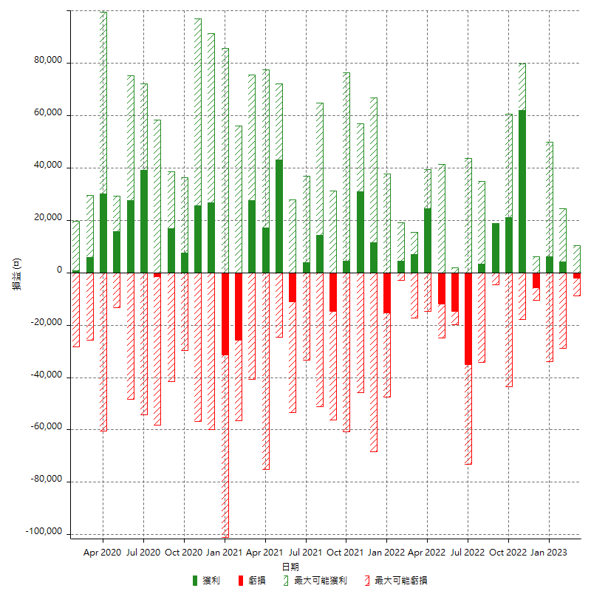

每月獲利和虧損 (%)

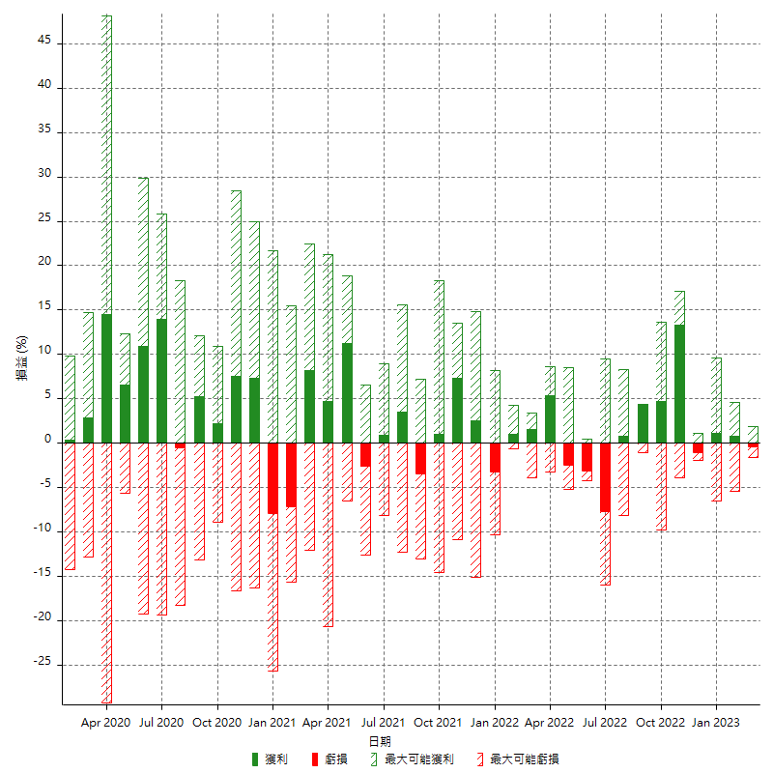

每月累積淨利

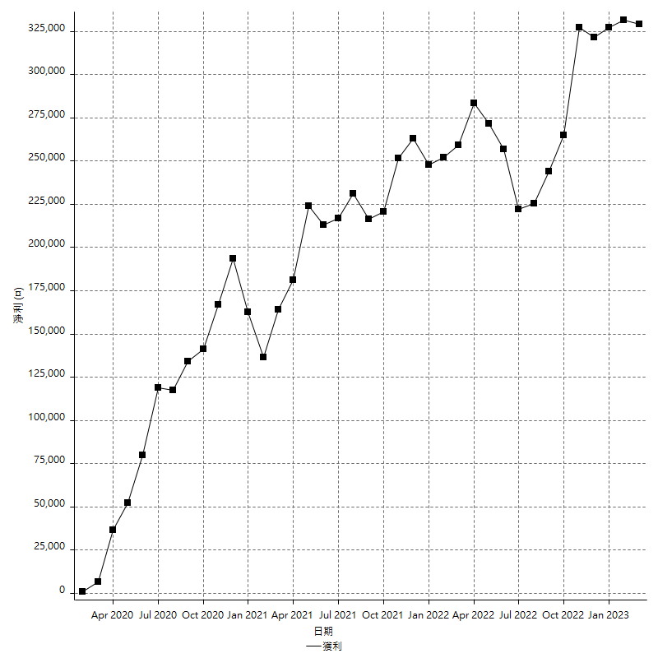

每月平均獲利

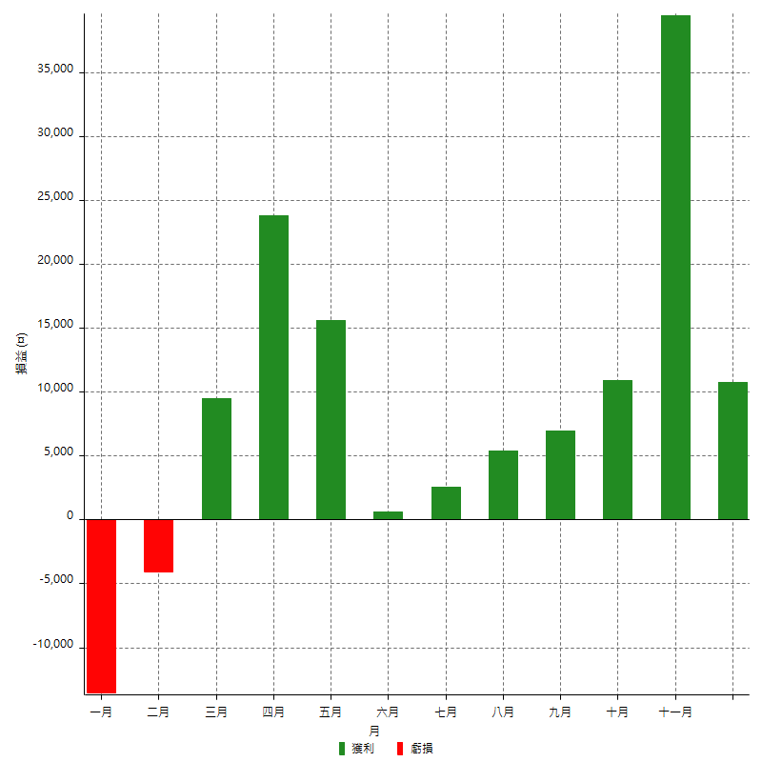

年獲利和虧損

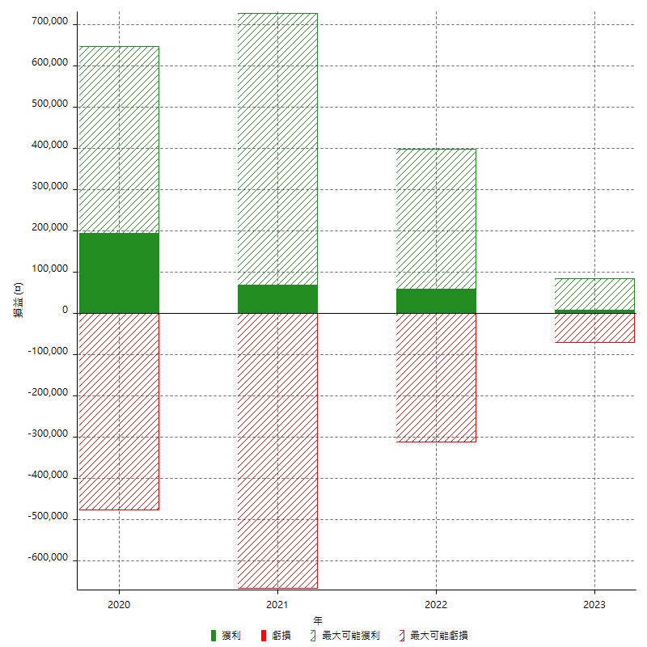

年獲利和虧損 (%)

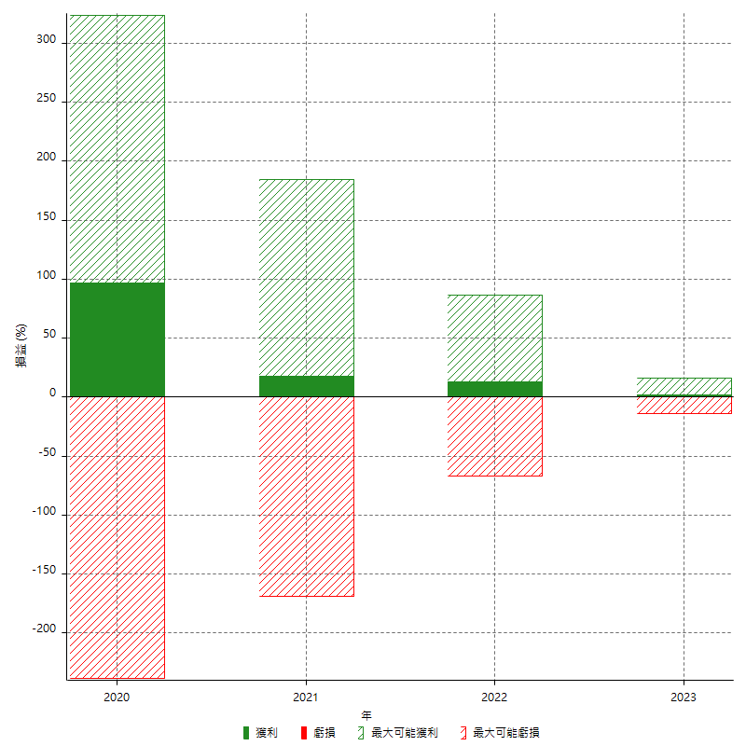

每年累積淨利

